画面遷移図
ドキュメント名 |  | フロント_ネット買取 基本設計書 | セクション
プロジェクト名 |  | フロント_ネット買取機能 | 作成者 | 緑川 | 作成日 | 2025-08-21 | 更新者 | 緑川 | 作成日 | 2025-08-21

 | 説明
 | ・カスタマイズ要件以外の画面遷移は現行踏襲とする。

 | 画面遷移図

ナビゲーション

ネット買取トップページ
ネット買取商品検索
ネット買取カート

ネット買取買取手続き～完了
ネット買取商品一覧

買取依頼完了
ネット買取商品詳細

ECTOP
マイページ

買取一覧

買取履歴詳細
買取履歴詳細
まとめて買取
査定結果

ネット買取トップページ
ドキュメント名 |  |  |  |  |  |  |  | フロント_ネット買取 基本設計書 |  |  |  | セクション
プロジェクト名 |  |  |  |  |  |  |  | フロント_ネット買取機能 |  |  |  | 作成者 |  |  | 緑川 |  | 作成日 | 2025-06-12 | 更新者 | 盛田 | 更新日 | 2025-11-12

機能No |  |  | F05-01 |  |  |  |  | 機能名 |  | ネット買取トップページ |  |  |  |  |  |  | 概要 | ネット買取トップページ

 | レイアウト図（TOP)

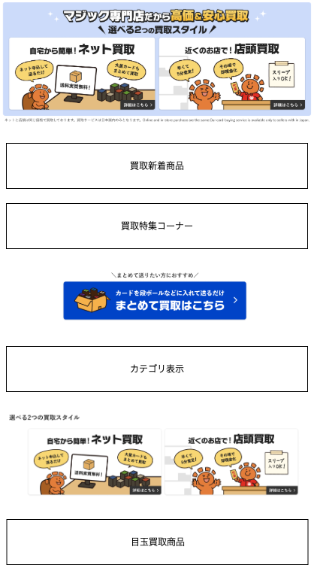
 |  | SP |  |  |  |  |  |  |  |  |  |  |  | PC

(1)

(2)

(3)

(4)

(5)

(6)

(7)

 | カスタマイズ説明
 | ・ | カスタマイズ要件
 |  |  | 現行機能をベースに下記カスタマイズを行う

 |  |  |  |  | 強化買取商品
 |  |  |  |  |  | ・ | 強化買取のタグが付いた商品を表示する

 |  |  |  |  | 買取特集コーナー
 |  |  |  |  |  | ・ | 下記のタグが付いた商品を表示する
 |  |  |  |  |  |  | ・ | モダン
 |  |  |  |  |  |  | ・ | 昔MTGをプレイしていた方
 |  |  |  |  |  |  | ・ | 統率者
 |  |  |  |  |  |  | ・ | プロモ
 |  |  |  |  |  |  | ・ | 高額Foil
 |  |  |  |  |  |  | ・ | パック・BOX

 |  |  |  |  | 最新セットカテゴリの表示
 |  |  |  |  |  | ・ | 商品カテゴリの第一階層が「最新セット」であるカテゴリをツリー表示する

 |  |  |  |  | 最新セット以外のカテゴリ表示
 |  |  |  |  |  | ・ | 商品カテゴリの第一階層が「最新セット」以外のカテゴリを最新セット表示と分けてツリー表示する
 |  |  |  |  |  |  | ※0204_管理画面_商品管理.xlsxの「別添資料_カテゴリ子検索条件について」にて表示条件を整理

 |  |  |  |  | 目玉買取商品
 |  |  |  |  |  | ・ | 目玉買取商品のページングを追加する
 |  |  |  |  |  | ・ | 1ページあたり商品60件を表示する

 |  |  |  |  | 備考
 |  |  |  |  |  | デザインに関する仕様については、設計フェーズにて確定とする
 |  |  |  |  |  | ※バナーの追加削除や要素の配置換え等

 | ・カスタマイズ要件に記載の内容以外は現行踏襲とする。

 | 処理概要（★はカスタマイズ項目）
 | ・ | 買取方法・流れ、選べる2つの買取スタイルのリンクについて
 |  | ・ | ネット買取リンクはURL（user_data/purchase_net）とする
 |  | ・ | 店頭買取リンクはURL（user_data/purchase_store）とする

 | ・ | 買取新着商品
 |  | ・ | 買取新着商品詳細に記載

 | ・ | 買取特集コーナー
 |  | ・ | 買取特集コーナー詳細に記載

 | ・ | カテゴリ
 |  | ・ | カテゴリ詳細に記載

 | ・ | 目玉買取商品
 |  | ・ | 目玉買取商品詳細に記載

 | 識別ID |  |  | ラベル |  |  |  |  | 書式・制限 |  | 必須 |  | 最大文字数 または最大値 |  |  | 初期値 |  | 画面部品の説明
 | 1 |  |  | 買取方法・流れ |  |  |  |  | リンク |  | - |  | -
 | 2 |  |  | 買取新着商品 |  |  |  |  | - |  | - |  | -
 | 3 |  |  | 買取特集コーナー |  |  |  |  | - |  | - |  | -
 | 4 |  |  | まとめて買取 |  |  |  |  | リンク |  | - |  | - |  |  |  |  | まとめて買取の商品詳細画面へ遷移する
 | 5 |  |  | カテゴリ |  |  |  |  | - |  | - |  | -
 | 6 |  |  | 選べる2つの買取スタイル |  |  |  |  | - |  | - |  | -
 | 7 |  |  | 目玉買取商品 |  |  |  |  | - |  | - |  | -

 | レイアウト図（買取新着商品)

 |  | SP
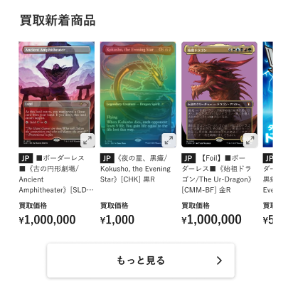

(1)

(2)
(3)

(4)

(5)

 |  | PC
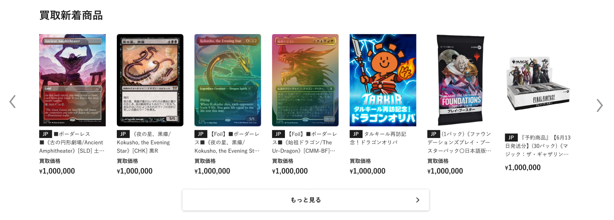

 | カスタマイズ説明
 | ・ | カスタマイズ要件
 |  |  | 現行機能をベースに下記カスタマイズを行う
 |  |  |  |  | 強化買取商品
 |  |  |  |  |  | ・ | 強化買取のタグが付いた商品を表示する

 | 処理概要（★はカスタマイズ項目）
 | ★ | 強化買取商品コーナーの表示
 |  | ・ | 下記のタグが付いた商品をカテゴリごとに表示する
 |  |  | ・ | 強化買取

 |  | ・ | 下記1~6の条件で商品を表示する
 |  |  | 1 | 各タグの商品
 |  |  | 2 | 本店の商品公開ステータスが公開となっている
 |  |  | 3 | NMの商品
 |  |  | 4 | 買取価格1円以上の商品
 |  |  | 5 | 商品管理＞タグ登録で設定できる「優先表示商品」の商品コード順
 |  |  | 6 | 最大60件

 | 識別ID |  |  | ラベル |  |  |  |  | 書式・制限 |  | 必須 |  | 最大文字数 または最大値 |  |  | 初期値 |  | 画面部品の説明
 | 1 |  |  | 商品画像 |  |  |  |  | 画像 |  | - |  | - |  |  | -
 | 2 |  |  | カード言語 |  |  |  |  | ラベル |  | - |  | - |  |  | - |  | ・カード商品のみ表示する ・商品に登録している言語コードを表示する
 | 3 |  |  | 商品名 |  |  |  |  | ラベル |  | - |  | - |  |  | -
 | 4 |  |  | 買取価格 |  |  |  |  | リンク |  | - |  | - |  |  | -
 | 5 |  |  | もっと見るボタン |  |  |  |  | ボタン |  | - |  | - |  |  | -

 | レイアウト図（買取特集コーナー)

 |  | SP

(1)

(2)

(4)
(3)

(5)

(7)

 |  | PC
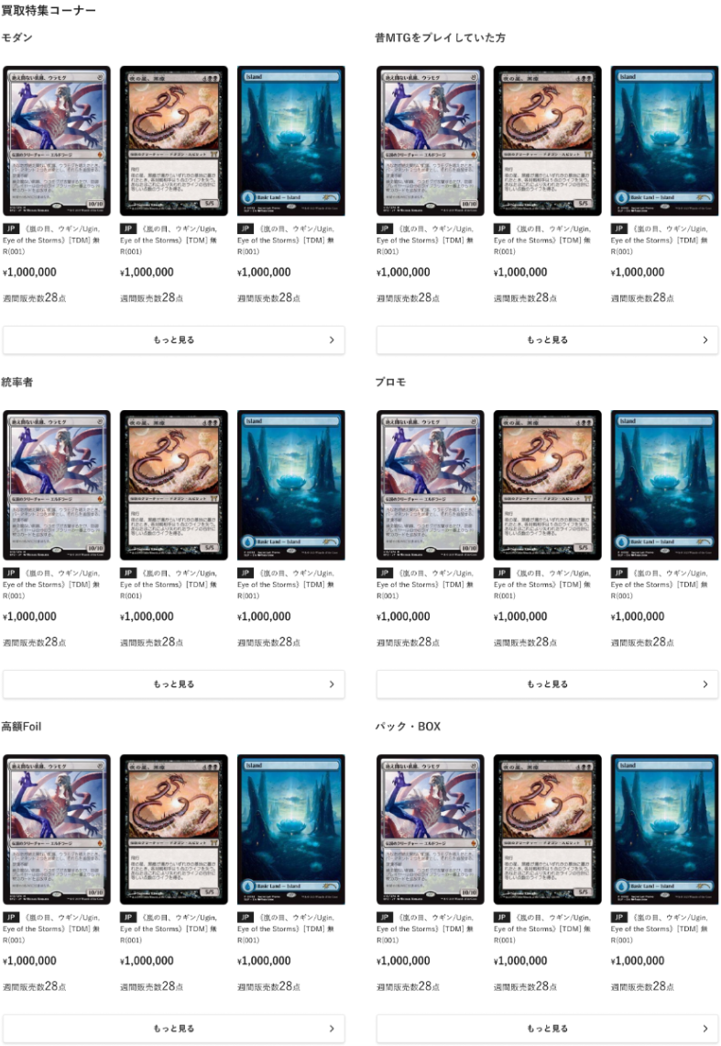
(1)

(2)

(4)
(3)

(5)
(6)

(7)

 | カスタマイズ説明
 | ・ | カスタマイズ要件
 |  |  | 現行機能をベースに下記カスタマイズを行う
 |  |  |  | 買取特集コーナー
 |  |  |  |  | ・ | 下記のタグが付いた商品を表示する
 |  |  |  |  |  | ・ | モダン
 |  |  |  |  |  | ・ | 昔MTGをプレイしていた方
 |  |  |  |  |  | ・ | 統率者
 |  |  |  |  |  | ・ | プロモ
 |  |  |  |  |  | ・ | 高額Foil
 |  |  |  |  |  | ・ | パック・BOX

 | 処理概要（★はカスタマイズ項目）
 | ★ | 買取特集コーナーの表示
 |  | ・ | 下記のタグが付いた商品をカテゴリごとに表示する
 |  |  | ・ | 買取モダン(ID:633)
 |  |  | ・ | 昔マジックをプレイしていた方へ(ID:634)
 |  |  | ・ | 買取統率者(ID:635)
 |  |  | ・ | プロモカード(ID:637)
 |  |  | ・ | 日本語高額Foil(ID:636)
 |  |  | ・ | パック＆ボックス(ID:638)

 |  | ・ | 下記1~6の条件で商品を表示する
 |  |  | 1 | 各タグの商品
 |  |  | 2 | 本店の商品公開ステータスが公開となっている
 |  |  | 3 | NMの商品
 |  |  | 4 | 買取価格1円以上の商品
 |  |  | 5 | 商品管理＞タグ登録で設定できる「優先表示商品」の商品コード順
 |  |  | 6 | 3件表示する

 | ・ | もっと見るボタン
 |  | ・ | ボタン押下で該当のカテゴリを条件にネット買取商品一覧画面へ遷移する

 | 識別ID |  |  | ラベル |  |  |  |  | 書式・制限 |  | 必須 |  | 最大文字数 または最大値 |  |  | 初期値 |  | 画面部品の説明
 | 1 |  |  | カテゴリ名 |  |  |  |  | ラベル |  | - |  | - |  |  | -
 | 2 |  |  | 商品画像 |  |  |  |  | 画像 |  | - |  | - |  |  | -
 | 3 |  |  | カード言語 |  |  |  |  | ラベル |  | - |  | - |  |  | - |  | ・カード商品のみ表示する ・商品に登録している言語コードを表示する
 | 4 |  |  | 商品名 |  |  |  |  | ラベル |  | - |  | - |  |  | -
 | 5 |  |  | 買取価格 |  |  |  |  | ラベル |  | - |  | - |  |  | -
 | 6 |  |  | 週間販売数 |  |  |  |  | ラベル |  | - |  | - |  |  | - |  | ・PCのみ表示
 | 7 |  |  | もっと見るボタン |  |  |  |  | ボタン |  | - |  | - |  |  | -

 | レイアウト図（検索)

 |  | SP
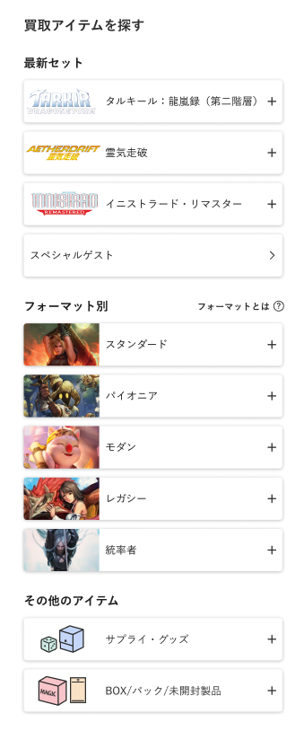

(1)

(2)
(3)

(4)

 |  | PC
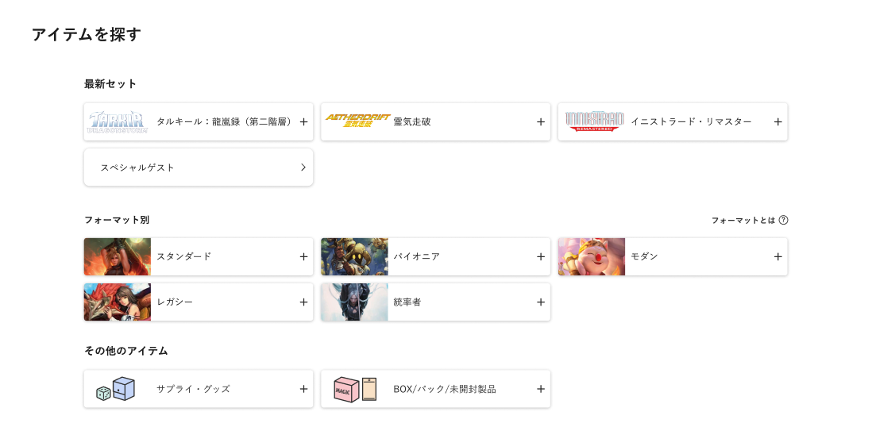

 | カスタマイズ説明
 | ・ | カスタマイズ要件
 |  |  | 現行機能をベースに下記カスタマイズを行う

 |  |  |  |  | 最新セットカテゴリの表示
 |  |  |  |  |  | ・ | 商品カテゴリの第一階層が「最新セット」であるカテゴリをツリー表示する

 |  |  |  |  | 最新セット以外のカテゴリ表示
 |  |  |  |  |  | ・ | 商品カテゴリの第一階層が「最新セット」以外のカテゴリを最新セット表示と分けてツリー表示する
 |  |  |  |  |  |  | ※0204_管理画面_商品管理.xlsxの「別添資料_カテゴリ子検索条件について」にて表示条件を整理

 | 処理概要（★はカスタマイズ項目）
 | ★ | ECTOPと同様の表示とする

 | 識別ID |  |  | ラベル |  |  |  |  | 書式・制限 |  | 必須 |  | 最大文字数 または最大値 |  |  | 初期値 |  | 画面部品の説明
 | 1 |  |  | 最新セットボタン |  |  |  |  | ボタン |  | - |  | - |  |  | -
 | 2 |  |  | フォーマット別ボタン |  |  |  |  | ボタン |  | - |  | - |  |  | -
 | 3 |  |  | フォーマット別とは？ |  |  |  |  | リンク |  | - |  | - |  |  | -
 | 4 |  |  | その他アイテムボタン |  |  |  |  | ボタン |  | - |  | - |  |  | -

 | レイアウト図（目玉買取商品)

 |  | SP
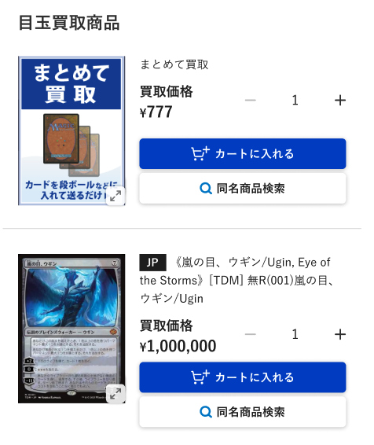
(10)

(2)
(3)
(1)

(5)
(6)
(7)
(4)

(8)

(9)

〜 中略 〜

(10)

 |  | PC
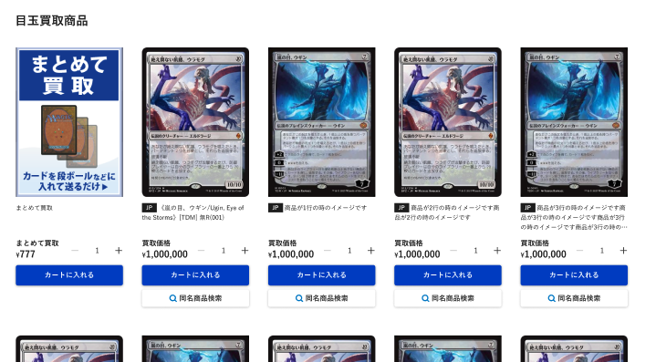

〜 中略 〜

 | カスタマイズ説明
 | ・ | カスタマイズ要件
 |  |  | 現行機能をベースに下記カスタマイズを行う

 |  |  |  |  | 目玉買取商品
 |  |  |  |  |  | ・ | 60件表示する
 |  |  |  |  |  | ・ | もっと見るボタン押下で目玉商品一覧画面へ遷移する

 | 処理概要（★はカスタマイズ項目）
 | ★ | 目玉買取商品枠を追加する
 |  |  | ・ | 60件表示する
 |  |  | ・ | もっと見るボタン押下で目玉商品一覧画面へ遷移する

 | ・ | 下記1~6の条件で商品を表示する
 |  | 1 | 「目玉買取商品(ID:5)」タグの商品
 |  | 2 | 本店の商品公開ステータスが公開となっている
 |  | 3 | NMの商品
 |  | 4 | 買取価格1円以上の商品
 |  | 5 | 商品管理＞タグ登録で設定できる「優先表示商品」の商品コード順
 |  | 6 | 最大60件

 | 識別ID |  |  | ラベル |  |  |  |  | 書式・制限 |  | 必須 |  | 最大文字数 または最大値 |  |  | 初期値 |  | 画面部品の説明
 | 1 |  |  | 商品画像 |  |  |  |  | 画像 |  | - |  | - |  |  | - |  | ・押下すると、拡大画像を表示する
 | 2 |  |  | カード言語 |  |  |  |  | ラベル |  | - |  | - |  |  | - |  | ・カード商品のみ表示する ・商品に登録している言語コードを表示する
 | 3 |  |  | 商品名 |  |  |  |  | ラベル |  | - |  | - |  |  | - |  | -
 | 4 |  |  | 買取価格 |  |  |  |  | ラベル |  | - |  | - |  |  | - |  | -
 | 5 |  |  | マイナス |  |  |  |  | ボタン |  | - |  | - |  |  | - |  | ・押下すると、(3-13)商品数を1つ減らす ・商品の買取価格が500円未満の場合はボタンを表示しない
 | 6 |  |  | 商品数 |  |  |  |  | 数値（整数） |  | - |  | - |  |  | - |  | ・商品の買取価格が500円未満の場合は商品数、入力項目を表示しない
 | 7 |  |  | プラス |  |  |  |  | ボタン |  | - |  | - |  |  | - |  | ・押下すると、商品数を1つ増やす ・商品の買取価格が500円未満の場合はボタンを表示しない
 | 8 |  |  | カートに入れる |  |  |  |  | ボタン |  | - |  | - |  |  | - |  | ・押下すると、対象の商品を商品数で選択している数量分カートに追加する ・商品がカードの場合、カードの状態ごとに商品数を入力し、カートに一括追加できる ・商品の買取価格が500円未満の場合は商品数、ボタンを表示しない
 | 9 |  |  | 同名商品検索 |  |  |  |  | リンク |  | - |  | - |  |  | - |  | ・カード商品のみ表示する ・押下すると、同じカードIDで検索したネット買取商品一覧画面に遷移する
 | 10 |  |  | もっと見る |  |  |  |  | ボタン |  | - |  | - |  |  | - |  | ・押下すると、目玉商品一覧画面に遷移する

ネット買取商品検索
ドキュメント名 |  |  |  |  |  |  |  | フロント_ネット買取 基本設計書 |  |  |  | セクション
プロジェクト名 |  |  |  |  |  |  |  | フロント_ネット買取機能 |  |  |  | 作成者 |  | 緑川 |  | 作成日 | 2025-06-12 | 更新者 | 緑川 | 更新日 | 2025-09-22

機能No |  |  | F05-02 |  |  |  |  | 機能名 |  | ネット買取商品検索 |  |  |  |  |  | 概要 | ネット買取商品の詳細検索ができる

 | レイアウト図

 |  | SP
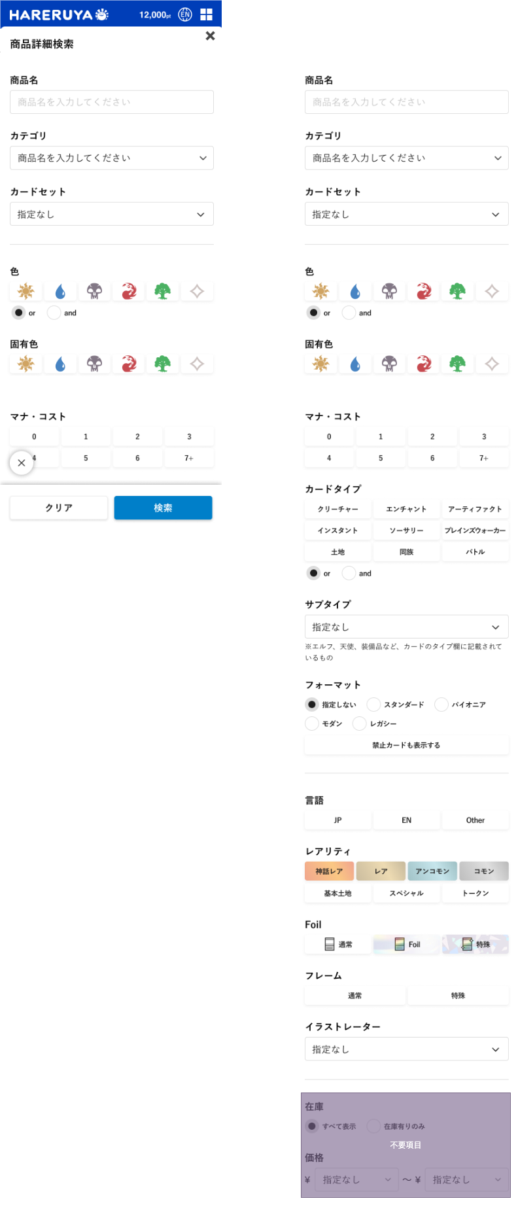
カテゴリを選択してください

(1)

(1)

(2)
カテゴリを選択してください

(3)

(4)

(5)

(6)

(7)

(18)

(19)
(20)
(8)

(9)

(10)

(11)

(12)

(13)

(14)

(15)

(16)

(17)

 |  | PC
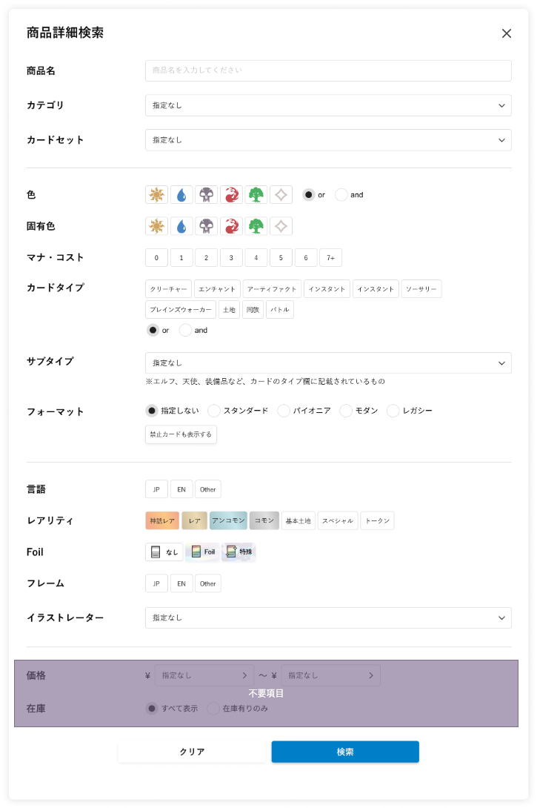

 | カスタマイズ説明
 | ・ | カスタマイズ要件
 |  |  | 現行機能をベースに下記カスタマイズを行う

 |  |  |  |  | 固有色について
 |  |  |  |  |  | ・ | 検索条件に固有色を追加する

 |  |  |  |  | 検索条件のURL形式について
 |  |  |  |  |  | ・ | SEO対策として、タグやカテゴリの検索条件は「/tag/category」のようにURLのパスに含め、
 |  |  |  |  |  |  | それ以外の検索条件は「?key=value」のようにGETパラメータとして扱う

 |  |  |  |  | ユニサーチでの検索機能を追加
 |  |  |  |  |  | ・ | ネット買取商品のみを検索対象に含める

 | ・カスタマイズ要件に記載の内容以外は現行踏襲とする。

 | 処理概要（★はカスタマイズ項目）
 | ★ | 現行では商品詳細検索画面で表示していたのを、モーダル表示とする

QA469で確認中
 | ★ | 画面上でモーダル外を押下すると、モーダルを閉じる

 | ★ | SEO対策として、タグやカテゴリの検索条件は「/tag/category」のようにURLのパスに含め、
 |  | それ以外の検索条件はURL「?」のあとに「条件名＝値」という形で指定します。
 |  | (例) |  | タグが「最新入荷アイテム(New Items)」、カテゴリが「シングルカード(Single Cards)」である商品の場合、下記のようなURLとする
 |  |  |  | https://~/purchase/search/New%20Items/Single%20Cards
 |  |  |  | ※ | 「シングルカード(Single Cards)」のスペースはURLではそのまま使用できないため、
 |  |  |  |  | スペースを入れたいときは「%20」という記号を使用する

 | ★ | 固有色、フレームでの検索を追加する

 | ★ | Foilの検索に特殊を追加する

 | ★ | 検索はユニサーチで行う
 |  | 検索の仕様についてはネット買取商品一覧シートを参照

 | 識別ID |  |  | ラベル |  |  |  |  | 書式・制限 |  | 必須 |  | 最大文字数 または最大値 |  | 初期値 |  | 画面部品の説明
 | 1 |  |  | 商品名 |  |  |  |  | 半角・全角 |  | - |  | - |  | - |  | -
 | 2 |  |  | カテゴリ |  |  |  |  | 単一選択(セレクトボックス) |  | - |  | - |  | - |  | -
 | 3 |  |  | カードセット |  |  |  |  | 単一選択(セレクトボックス) |  | - |  | - |  | - |  | -
 | 4 |  |  | 色 |  |  |  |  | 複数選択(チェックボックス) |  | - |  | - |  | - |  | ・下記の選択肢を画像で表示する 白 青 黒 赤 緑 無色
 | 5 |  |  | 色の論理演算子 |  |  |  |  | 単一選択(ラジオボタン) |  | - |  | - |  | - |  | -
 | 6 |  |  | 固有色 |  |  |  |  | 複数選択(チェックボックス) |  | - |  | - |  | - |  | ・下記の選択肢を画像で表示する 白 青 黒 赤 緑 無色 ・選択していない色をNOT検索とする
 | 7 |  |  | マナ・コスト |  |  |  |  | 複数選択(チェックボックス) |  | - |  | - |  | - |  | -
 | 8 |  |  | カードタイプ |  |  |  |  | 複数選択(チェックボックス) |  | - |  | - |  | - |  | -
 | 9 |  |  | カードタイプの論理演算子 |  |  |  |  | 単一選択(ラジオボタン) |  | - |  | - |  | - |  | -
 | 10 |  |  | サブタイプ |  |  |  |  | 単一選択(セレクトボックス) |  | - |  | - |  | - |  | -
 | 11 |  |  | フォーマット |  |  |  |  | 単一選択(セレクトボックス) |  | - |  | - |  | - |  | ・管理画面で「商品検索に表示」にチェックをつけて登録しているもののみを表示 ※管理画面で「商品検索に表示」を設定する画面は、別紙「基本設計仕様書(カード管理)」のフォーマット詳細(登録・編集・削除)シートを参照
 | 12 |  |  | 禁止カードも表示する |  |  |  |  | 単一選択(チェックボックス) |  | - |  | - |  | - |  | -
 | 13 |  |  | 言語 |  |  |  |  | 複数選択(チェックボックス) |  | - |  | - |  | - |  | -
 | 14 |  |  | レアリティ |  |  |  |  | 複数選択(チェックボックス) |  | - |  | - |  | - |  | -
 | 15 |  |  | Foil |  |  |  |  | 複数選択(チェックボックス) |  | - |  | - |  | - |  | ※カスタマイズ対応、検索条件にFoil「特殊」を追加する
 | 16 |  |  | フレーム |  |  |  |  | 複数選択(チェックボックス) |  | - |  | - |  | - |  | ※カスタマイズ対応、項目を新規追加 ・選択肢: 通常 特殊
 | 17 |  |  | イラストレーター |  |  |  |  | 単一選択(セレクトボックス) |  | - |  | - |  | - |  | -
 | 18 |  |  | 閉じる |  |  |  |  | モーダルを閉じるボタン |  | - |  | - |  | - |  | ・押下すると、表示しているモーダルを閉じる
 | 19 |  |  | クリア |  |  |  |  | フォームクリアボタン |  | - |  | - |  | - |  | ・入力された各項目の値を空白にする
 | 20 |  |  | 検索 |  |  |  |  | ボタン |  | - |  | - |  | - |  | ・入力項目一覧で設定された値をもとに検索を実行する

ネット買取商品一覧
ドキュメント名 |  |  |  |  |  |  | フロント_ネット買取 基本設計書 |  |  |  |  | セクション
プロジェクト名 |  |  |  |  |  |  | フロント_ネット買取機能 |  |  |  |  | 作成者 |  | 緑川 |  | 作成日 |  | 2025-06-12 | 更新者 | 盛田 | 更新日 | 2025-11-15

機能No |  |  | F05-03 |  |  |  | 機能名 |  | ネット買取商品一覧 |  |  |  |  |  |  | 概要 |  | ネット買取の検索条件に従った商品を出し分けて一覧で表示する

 | レイアウト図

 |  | SP版
(1)
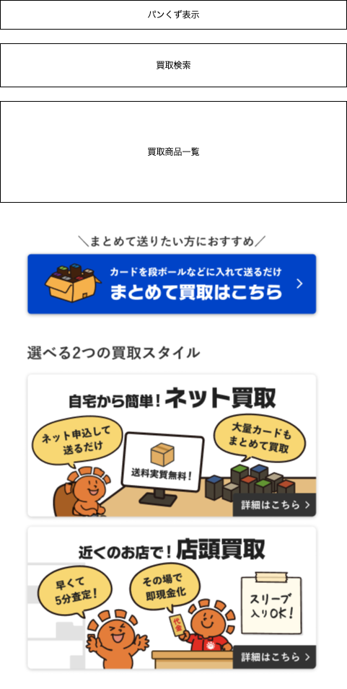

(2)

(3)

(4)

 |  |  | PC版

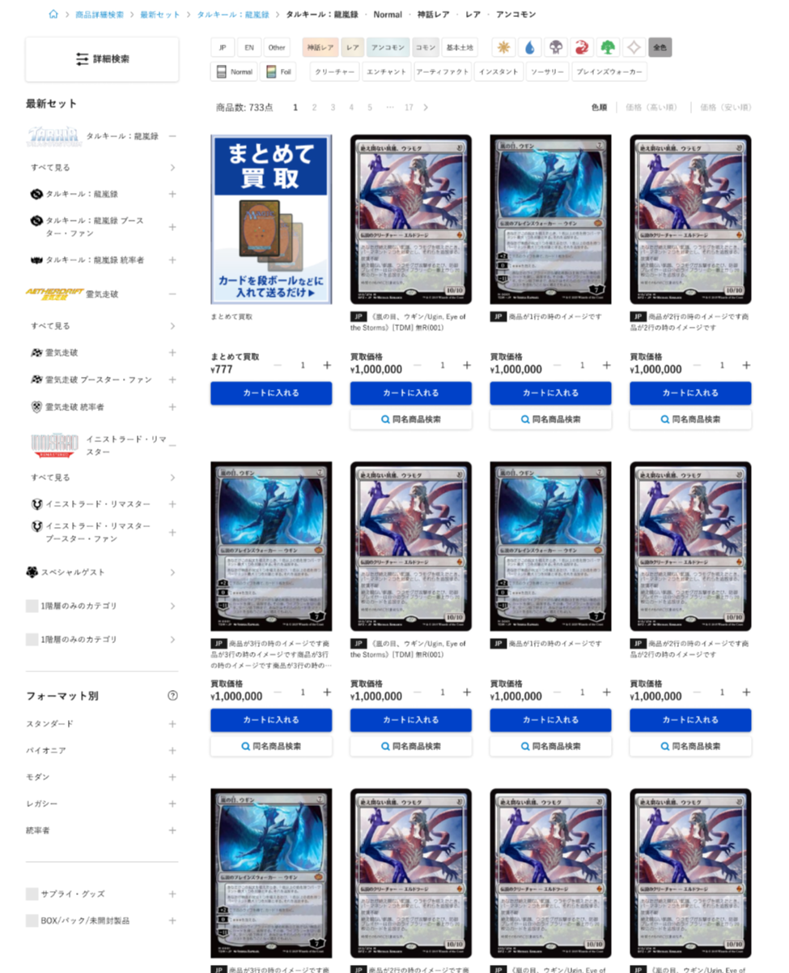

(5)

(6)

 | カスタマイズ説明
 | ・ | カスタマイズ要件
 |  |  | 現行機能をベースに下記カスタマイズを行う

 |  |  |  | ・商品一覧では商品詳細検索は表示していないため、ネット買取商品一覧でもUIを揃える

 | ・カスタマイズ要件に記載の内容以外は現行踏襲とする。

 | 処理概要（★はカスタマイズ項目）
 | ・ | 買取検索
 |  | ・ | 買取検索に記載

 | ・ | 買取商品一覧
 |  | ・ | 買取商品一覧に記載

 | ・ | まとめて買取
 |  | ・ | まとめて買取商品の詳細画面へ遷移する

 | ・ | 買取方法・流れ、選べる2つの買取スタイルのリンクについて
 |  | ・ | ネット買取リンクはURL（user_data/purchase_net）とする
 |  | ・ | 店頭買取リンクはURL（user_data/purchase_store）とする

 | ★ | 詳細検索
 |  | ・ | ボタン押下時に「ネット買取商品検索」画面をモーダル表示する

 | ★ | (1)パンくずリスト
 |  |  | ・カテゴリは階層を表示する
 |  |  | ・商品検索時は「詳細検索」リンクを表示する（商品検索かどうかの判定はgetパラメーターの商品名パラメーターの有無で行う）
 |  |  | ・🏠マーク押下で買取TOP画面に遷移する
 |  |  | 現行
 |  |  |  | 例: 買取TOP > 詳細検索 > 【マジック：ザ・ギャザリング | マーベル スパイダーマン】 【神話レア, レア】 【Normal】
 |  |  | リニューアル後（商品検索時）
 |  |  |  | 🏠 > 詳細検索 > カテゴリ階層 > レアリティ・言語等
 |  |  |  | 例: 🏠 > 詳細検索 > スタンダード > タルキール：龍嵐録 > タルキール：龍嵐録 > レア・神話レア
 |  |  | リニューアル後（商品検索以外）
 |  |  |  | 🏠 > カテゴリ階層またはタグ
 |  |  |  | 例: 🏠 > デッキセット

 | ・ | (6)カテゴリ一覧
 |  | ・ | 表示する画面部品については、フロント商品の設計書内の「カテゴリ一覧」シートを参照

 | ★ | 検索実行はユニサーチで行う
 |  | ・ | ユニサーチでの検索実行の仕様はこちら

 | 識別ID |  |  | ラベル |  |  |  | 書式・制限 |  |  | 必須 |  | 最大文字数 または最大値 |  | 初期値 |  |  | 画面部品の説明
 | 1 |  |  | パンくずリスト |  |  |  | リンク |  |  | - |  | - |  | - |  |  | ・カテゴリは階層を表示する ・商品検索時は「詳細検索」リンクを表示する（商品検索かどうかの判定はgetパラメーターの商品名パラメーターの有無で行う） ・🏠マーク押下で買取TOP画面に遷移する
 | 2 |  |  | 買取検索 |  |  |  | - |  |  | - |  | - |  | -
 | 3 |  |  | 買取商品一覧 |  |  |  | - |  |  | - |  | - |  | -
 | 4 |  |  | まとめて買取 |  |  |  | - |  |  | - |  | - |  | -
 | 5 |  |  | 買取詳細検索 |  |  |  | ボタン |  |  | - |  | - |  | - |  |  | ボタン押下時に「ネット買取商品検索」画面をモーダル表示する
 | 6 |  |  | カテゴリ一覧 |  |  |  | - |  |  | - |  | - |  | - |  |  | 表示する画面部品については、フロント商品の設計書内の「カテゴリ一覧」シートを参照

 | 買取検索 レイアウト図

 |  | SP
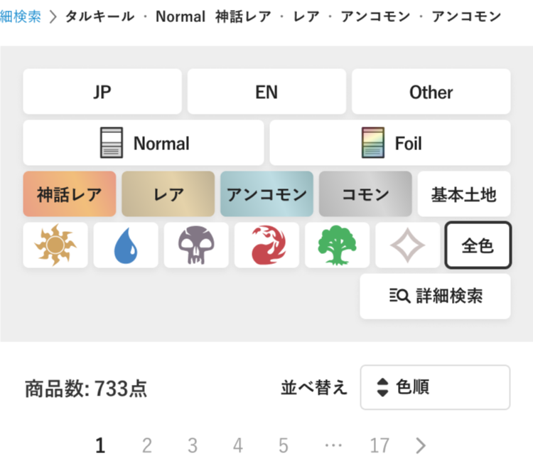

(1)
Foilの検索については、詳細検索と同様特殊Foilを追加する

(2)

(3)

(4)

(5)

(6)
(7)

(8)

PC版

(9)
(2-7)

 | カスタマイズ説明

 | ・ | Foil検索に特殊を追加する

 | 処理概要（★はカスタマイズ項目）
 | ★ | Foil検索に特殊を追加する

 | ・ | 現在選択中の項目は、選択されていることがわかるよう表示を行う（新デザインに合わせる）

 | ・ | 詳細検索への銅線を追加する

 | ★ | 検索項目のボタン押下時、検索結果表示部分のみ読込直しを行い、全画面再描画は行わない（ユニサーチ対応を参照）

 | ★ | 並べ替えに「発売日順」を追加する（ユニサーチ対応を参照）

 | 識別ID |  |  | ラベル |  |  |  | 書式・制限 |  |  | 必須 |  | 最大文字数 または最大値 |  | 初期値 |  |  | 画面部品の説明
 | 1 |  |  | カード言語 |  |  |  | ボタン |  |  | - |  | - |  | - |  |  | 検索を実行する
 | 2 |  |  | Foil |  |  |  | ボタン |  |  | - |  | - |  | - |  |  | 検索を実行する 特殊を追加する
 | 3 |  |  | レアリティ |  |  |  | ボタン |  |  | - |  | - |  | - |  |  | 検索を実行する
 | 4 |  |  | カラー |  |  |  | ボタン |  |  | - |  | - |  | - |  |  | 検索を実行する
 | 5 |  |  | 詳細検索 |  |  |  | ボタン |  |  | - |  | - |  | - |  |  | ボタン押下時に「ネット買取商品検索」画面をモーダル表示する
 | 6 |  |  | 商品数 |  |  |  | ラベル |  |  | - |  | - |  | -
 | 7 |  |  | 並べ替え |  |  |  | リンク |  |  | - |  | - |  | - |  |  | 選択肢: 発売日順、色順、価格（高い順）、価格（安い順）
 | 8 |  |  | ページング |  |  |  | リンク |  |  | - |  | - |  | - |  |  | 選択したページへ遷移する
 | 9 |  |  | カードタイプ |  |  |  | ボタン |  |  | - |  | - |  | - |  |  | 検索を実行する

 | 買取商品一覧 レイアウト図

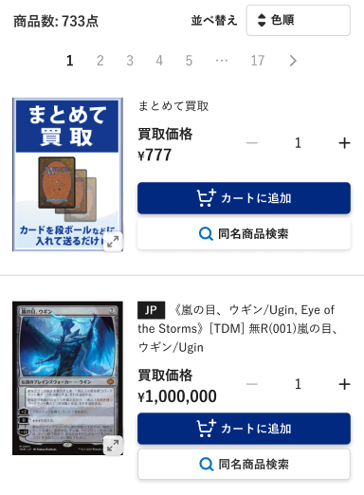
(1)
(2)
(3)
(4)
(5)
(6)
(7)
(8)
(9)
(10)
(12)
(11)
 |  | SP

PC版
(13)

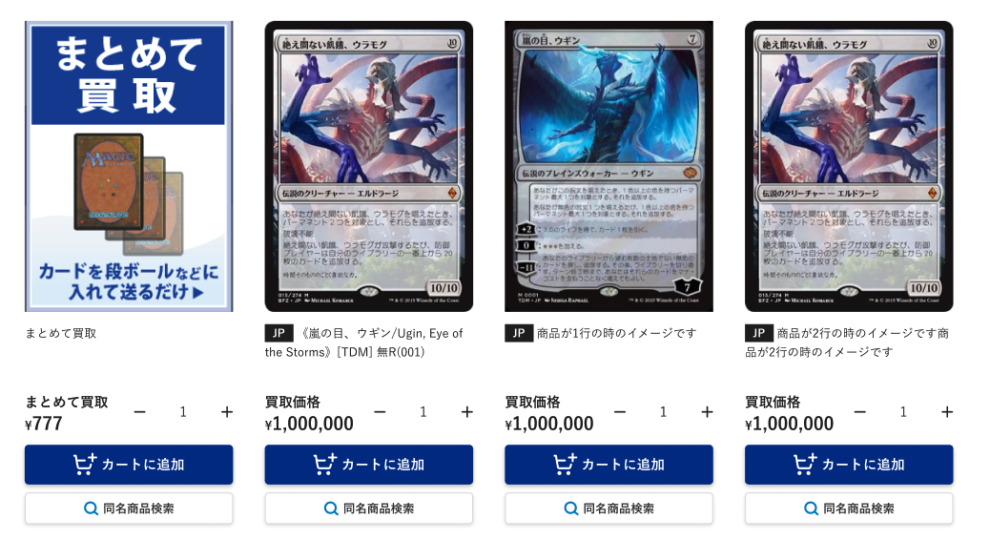

 | カスタマイズ説明

 | ・ | ページングを画面上部にも表示する（エンハンス対応）
 | ・ | 並べ替えに発売日順を追加する（エンハンス対応）

 | 処理概要（★はカスタマイズ項目）
 | ・ | カートに入れるボタンについて
 |  | ・ | 該当の商品の買取価格が500円未満の場合は商品数、カートボタンを表示しない

 | ・ | 下記の項目は商品詳細がカードの場合のみ表示し、サプライ・グッズでは表示しない
 |  | ・ | 言語
 |  | ・ | 同名商品検索
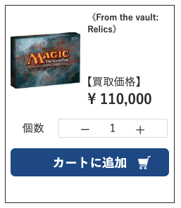
 |  |  | 例）

 | ★ | ページングを画面上部にも表示する（エンハンス対応）

 | ★ | 並べ替えに発売日順を追加する（エンハンス対応）

 | 識別ID |  |  | ラベル |  |  |  | 書式・制限 |  |  | 必須 |  | 最大文字数 または最大値 |  | 初期値 |  |  | 画面部品の説明
 | 1 |  |  | 商品数 |  |  |  | ラベル |  |  | - |  | - |  | - |  |  | ・検索結果の商品数を表示
 | 2 |  |  | 並べ替え |  |  |  | 単一選択 |  |  | - |  | - |  | - |  |  | ・選択肢:発売日順 色順 価格(高い順) 価格(低い順) ・選択すると、画面を読み込み、選択した並べ替えで商品一覧を表示する ・選択肢に発売日順を追加する（エンハンス対応）
 | 3 |  |  | ページング |  |  |  | リンク |  |  | - |  | - |  | - |  |  | ・商品一覧上部にページングを配置する（エンハンス対応） ・表記されている番号のカード一覧ページに遷移する ※現在表示中のページ番号はハイライト、押下できないようにする ・「<」を押下すると、一つ前のページ番号に遷移する ・「>」を押下すると、一つ前のページ番号に遷移する ・ページ番号が多い場合は、一部を「...（省略）」で表記する - 例1：現在のページが1〜3付近 →「1 2 3 4 5 ... 17」 - 例2：現在のページが中間 →「1 ... 2 3 4 5 6 7 8 9 10 ... 17」 - 例3：現在のページが終盤 →「1 ... 13 14 15 16 17」 ※「...」はページ遷移のリンクではない
 | 4 |  |  | 商品画像 |  |  |  | 画像 |  |  | - |  | - |  | - |  |  | ・押下すると、拡大画像を表示する
 | 5 |  |  | カード言語 |  |  |  | ラベル |  |  | - |  | - |  | - |  |  | ・カード商品のみ表示する ・商品に登録している言語コードを表示する
 | 6 |  |  | 商品名 |  |  |  | ラベル |  |  | - |  | - |  | - |  |  | -
 | 7 |  |  | 買取価格 |  |  |  | ラベル |  |  | - |  | - |  | - |  |  | -
 | 8 |  |  | マイナス |  |  |  | 商品数減ボタン |  |  | - |  | - |  | - |  |  | ・押下すると、商品数を1つ減らす ・商品数が1の場合に押下すると、商品数を20にする
 | 9 |  |  | 商品数 |  |  |  | ラベル |  |  | - |  | - |  | - |  |  | -
 | 10 |  |  | プラス |  |  |  | 商品数増ボタン |  |  | - |  | - |  | - |  |  | ・押下すると、商品数を1つ増やす
 | 11 |  |  | カートに追加 |  |  |  | ボタン |  |  | - |  | - |  | - |  |  | ・押下すると、対象の商品を商品数で選択している数量分カートに追加する ・商品の買取価格が500円未満の場合は商品数、カートボタンを表示しない
 | 12 |  |  | 同名商品検索 |  |  |  | リンク |  |  | - |  | - |  | - |  |  | ・カード商品のみ表示する ・押下すると、同じカードIDで検索したネット買取商品一覧画面に遷移する
 | 13 |  |  | ページング |  |  |  | リンク |  |  | - |  | - |  | - |  |  | ・商品一覧下部にページングを配置する ・中央寄せとする ・リンクの内容は画面上部のページングと同様

 | ユニサーチ対応 カスタマイズ説明

 |  | ・ | 買取側もユニサーチでの商品検索を可能とする

 | 処理概要（★はカスタマイズ項目）

 |  | ・ | ユニサーチを利用した商品検索の対象範囲
 |  |  | ① | ヘッダのキーワード検索
 |  |  | ② | 詳細検索
 |  |  | ③ | 検索結果からの絞り込み
 |  |  | ④ | 左メニューのカテゴリツリーからの検索
 |  |  | ⑤ | 検索結果からの同名検索
 |  |  | ⑥ | 関連ワードからの検索
 |  |  | ・ | 以下は対応しない
 |  |  |  | ・ | TOPページのタグによる商品検索（買取新着、買取特集コーナー、など） |  |  |  |  |  |  |  |  |  |  |  | TOPページのタグによる商品検索、商品詳細ページの同名商品検索もユニサーチで検索することになりました。（2026/5/26 石川）
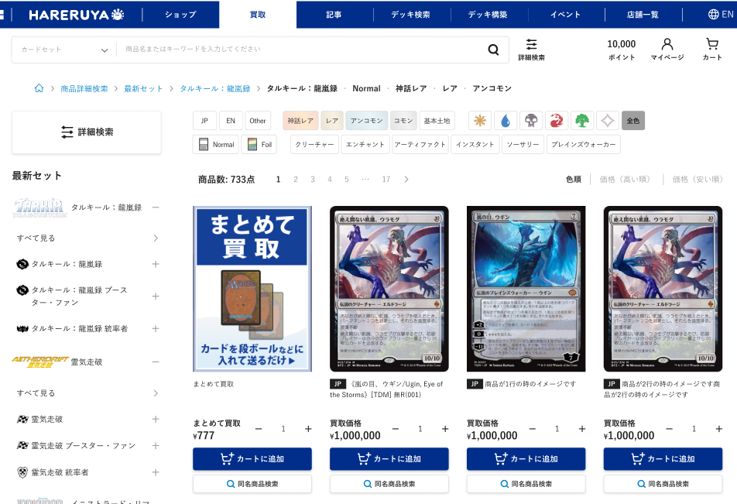
①
②
③
④
⑤
 |  |  |  | ・ | 商品詳細ページの同名商品検索

関連ワードの表示を追加
（ぱんくずの下あたり）

⑥

 |  | ・ | ユニサーチ検索処理手順
 |  |  | ・ | 販売側を踏襲する |  |  |  |  |  | 0303_基本設計仕様書(フロント_商品).xlsx 商品一覧シート内、「ユニサーチ対応 カスタマイズ説明」部分参照

 |  | ・ | 検索結果からの絞り込みについて
 |  |  | ・ | 販売側を踏襲する |  |  |  |  |  | 0303_基本設計仕様書(フロント_商品).xlsx 商品一覧シート内、「ユニサーチ対応 カスタマイズ説明」部分参照

 |  | ・ | 関連ワードの取得
 |  |  | ・ | 販売側を踏襲する |  |  |  |  |  | 0303_基本設計仕様書(フロント_商品).xlsx 商品一覧シート内、「ユニサーチ対応 カスタマイズ説明」部分参照

 |  | ・ | 買取側で使用する検索パラメータについて |  |  |  |  |  |  |  |  |  |  |  |  |  |  |  |  |  |  |  | 事前にユニサーチにフィード送信している情報は以下設計書を参照
 |  |  | ・ | 買取側では販売側で使用している以下の検索条件を使用しない |  |  |  |  |  |  |  |  |  |  |  |  |  |  |  |  |  |  | 社内設計書 0404_基本設計仕様書(バッチ_商品管理).xlsx ユニサーチフィード作成シート
 |  |  |  | ・ | 販売価格 |  |  |  |  |  |  |  |  |  |  |  |  |  |  |  |  |  | ユニサーチ設計書 G:\共有ドライブ\Lv1.MDS第一\202501_晴れる屋\J_11_設計フェーズ\ユニサーチ\リニューアル後ユニサーチ設計書\フィード仕様書_hareruyamtgecc_20260316.xlsx
 |  |  |  | ・ | 在庫
 |  |  | ・ | 買取側では以下のパラメータを必ず指定する（以下パラメータを指定することで買取で表示する商品に絞り込み可能） |  |  |  |  |  |  |  |  |  |  |  |  |  |  |  |  |  |  | フィード送信については以下の手順で可能
 |  |  |  | ・ | 買取価格：1円以上 |  |  |  |  |  |  |  |  |  |  |  |  |  |  |  |  |  | ①eccube.yamlのeccube_unisearch_sftp_ssh_key_pathに指定されたファイルで鍵ファイルを置く
 |  |  |  | ・ | カード状態： NM |  |  |  |  |  |  |  |  |  |  |  |  |  |  |  |  |  | （鍵ファイルはG:\共有ドライブ\Lv1.MDS第一\202501_晴れる屋\J_21_製造フェーズ\10_ユニサーチ\フィード送信STG鍵情報 にあります。）
 |  |  |  | ・ | 高額商品コード：なし |  |  |  |  |  |  |  |  |  |  |  |  |  |  |  |  |  | ②管理画面の設定＞基本情報設定＞追加システム設定にてユニサーチSFTPホストを確認し、ユニサーチのフィード仕様書に記載があるSTG用のIPと同一であることを確認する。
 |  |  |  | ・ | 予約商品：予約商品でない |  |  |  |  |  |  |  |  |  |  |  |  |  |  |  |  |  | ③管理画面の商品管理＞ユニサーチフィード作成ボタンを押す

 |  | ・ | ECCUBEからの商品情報の取得について |  |  |  |  |  |  |  |  |  |  |  |  |  |  |  |  |  |  |  | APIの実行については以下の設計書を参照
 |  |  | ・ | ユニサーチから返却された商品IDをもとに、ユニサーチでは取得できない情報や、フィードでは古くなっている情報などをECCUBEで取得する |  |  |  |  |  |  |  |  |  |  |  |  |  |  |  |  |  |  | ユニサーチ設計書 G:\共有ドライブ\Lv1.MDS第一\202501_晴れる屋\J_11_設計フェーズ\ユニサーチ\リニューアル後ユニサーチ設計書\ユニサーチAPI仕様書_hareruyamtgecc_20260316.xlsx
 |  |  |  | ・ | リアルタイム性が求められる情報 |  |  |  |  |  |  |  |  |  |  |  |  |  |  |  |  |  | 買取特有の以下の検索条件を満たすパラメータ設定方法
 |  |  |  |  | ・ | 買取価格 |  |  |  |  |  |  |  |  |  |  |  |  |  |  |  |  | 買取価格：1円以上 | fq.buy_price=1~*
 |  |  |  |  |  |  |  |  |  |  |  |  |  |  |  |  |  |  |  |  |  |  | カード状態： NM | fq.card_condition=1
 |  | ・ | 並び順について |  |  |  |  |  |  |  |  |  |  |  |  |  |  |  |  |  |  |  | 高額商品コード：なし | fq.high_price_code=現在仕様確認中
 |  |  | ・ | 買取ではおすすめ順を使用しない（ユニサーチの購買をもとにした順なので買取では使用しない） |  |  |  |  |  |  |  |  |  |  |  |  |  |  |  |  |  |  | 予約商品：予約商品でない | fq.reservation_flg=0
 |  |  |  | 必ず何かの並び順を指定する必要がある（何も指定しないとおすすめ順になってしまうため） |  |  |  |  |  |  |  |  |  |  |  |  |  |  |  |  |  |  | その他のパラメータは販売側と同様
 |  |  |  |  | →発売日順
 |  |  | ・ | 左メニューのカテゴリリンクからのデフォルトの並び順は色順とする |  |  |  |  |  |  |  |  |  |  |  |  |  |  |  |  |  |  | 並び順は発売日順をデフォルトとするため、以下のソート順となる
 |  |  | ・ | 価格の並び順は買取価格の順となるため、ユニサーチ側に設定を依頼する |  |  |  |  |  |  |  |  |  |  |  |  |  |  |  |  |  |  | sort=release_date desc,product desc,language asc,foil_flg asc
 |  |  | ・ | 発売日順（降順のみ）の並び順を追加する（サプライは後ろ） |  |  |  |  |  |  |  |  |  |  |  |  |  |  |  |  |  |  | 色順
 |  |  |  |  | カードセットのリリース日の降順、商品IDの降順、言語（JP→EN） |  |  |  |  |  |  |  |  |  |  |  |  |  |  |  |  |  | sort=color_sequence asc,card_name asc,language asc,foil_flg asc,product asc
 |  |  |  |  |  |  |  |  |  |  |  |  |  |  |  |  |  |  |  |  |  |  | 価格高い順（買取価格）
 |  | ・ | URLとパンくずの対応 |  |  |  |  |  |  |  |  |  |  |  |  |  |  |  |  |  |  |  | buy_price desc,color_sequence asc,card_name asc,language asc,foil_flg asc
 |  |  | ・ | 販売側を踏襲する |  |  |  |  |  |  |  |  |  |  |  |  |  |  |  |  |  |  | 価格安い順（買取価格）
 |  |  |  |  |  |  |  |  |  |  |  |  |  |  |  |  |  |  |  |  |  |  | buy_price asc,color_sequence asc,card_name asc,language asc,foil_flg asc

ネット買取商品詳細
ドキュメント名 |  |  |  |  |  | フロント_ネット買取 基本設計書 |  |  |  | セクション
プロジェクト名 |  |  |  |  |  | フロント_ネット買取機能 |  |  |  | 作成者 |  | 緑川 |  | 作成日 | 2025-06-12 | 更新者 | 緑川 | 更新日 | 2025-09-22

機能No |  |  | F05-04 |  |  | 機能名 |  | ネット買取商品詳細 |  |  |  |  |  | 概要 | ネット買取商品の詳細情報を表示する

 | レイアウト図

(1)
 |  | SP

(2)
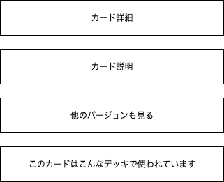

(3)

(4)

(5)

 |  | PC
(6)
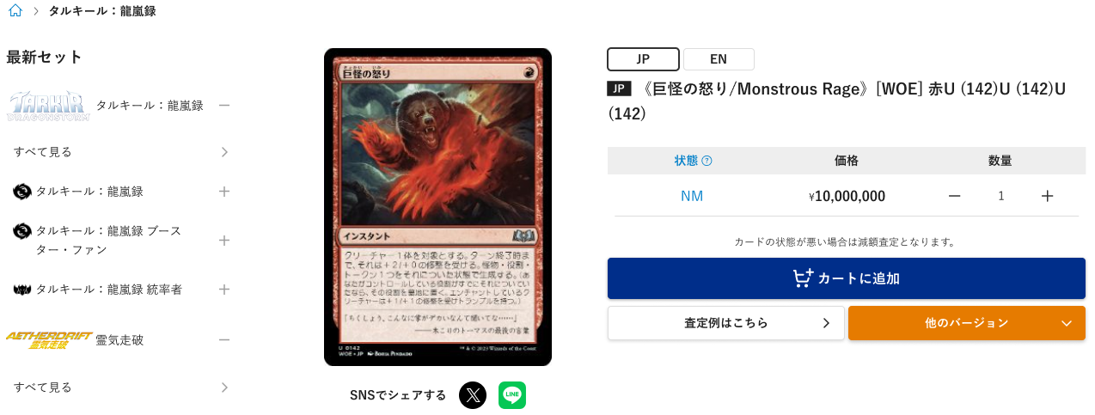

 | カスタマイズ説明
 | ・ | カスタマイズ要件
 |  |  | 現行機能をベースに下記カスタマイズを行う
 |  |  |  | ・ | 「このカードはこんなデッキで使われています」を削除する

 | ・カスタマイズ要件に記載の内容以外は現行踏襲とする。

 | 処理概要（★はカスタマイズ項目）
 | ★ | 表示について
 |  | ・ | 「このカードはこんなデッキで使われています」を削除する

 | ・ | カード詳細
 |  | ・ | カード詳細欄に記載

 | ・ | カード説明
 |  | ・ | カード説明欄に記載

 | ・ | 他のバージョンも見る
 |  | ・ | 他のバージョンも見る欄に記載

 | ・ | パンくずリストは、SP版サイトのみ表示する

 | ★ | パンくずリストについて
 |  | ★ | 下記のような表示形式とする
 |  |  | {ホームアイコン} > {カテゴリ}
 |  |  | (例) |  | カード商品の場合: 🏠 > タルキール：龍嵐録
 |  |  |  |  | サプライ商品の場合: 🏠 > サプライ・グッズ > スリーブ > KMC

 |  | ★ | パンくずリスト内のカテゴリを押下すると、押下したカテゴリで検索したネット買取商品一覧を表示する

 | ・ | カテゴリ一覧は、PC版サイトのみ表示する

 | 識別ID |  |  | ラベル |  |  | 書式・制限 |  | 必須 |  | 最大文字数 または最大値 |  | 初期値 |  | 画面部品の説明
 | 1 |  |  | パンくずリスト |  |  | リンク |  | - |  | - |  | - |  | ・パンくずリストの表示形式及びリンク押下後の処理は処理概要を参照
 | 2 |  |  | カード詳細 |  |  | - |  | - |  | - |  | -
 | 3 |  |  | カード説明 |  |  | - |  | - |  | - |  | -
 | 4 |  |  | 他のバージョンも見る |  |  | - |  | - |  | - |  | -
 | 5 |  |  | このカートはこんなデッキで使われています |  |  | - |  | - |  | - |  | - |  | ・カスタマイズ対応により削除
 | 6 |  |  | カテゴリ一覧 |  |  | - |  | - |  | - |  | - |  | ・フロント_商品機能のシート「カテゴリ一覧」と同様の表示とする

 | カード詳細 レイアウト図

(1)
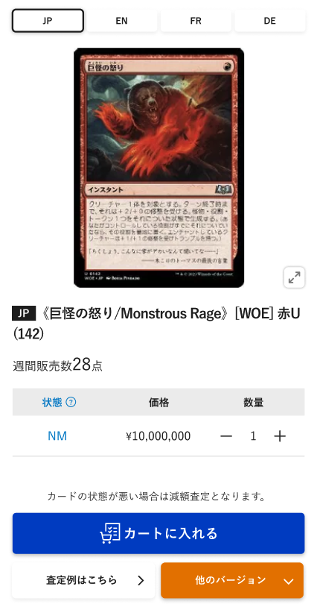
 |  | SP

(2)
(4)
(5)
(3)

(6)

(9)
(10)
(11)
(7)
(8)

(12)

(13)
(14)

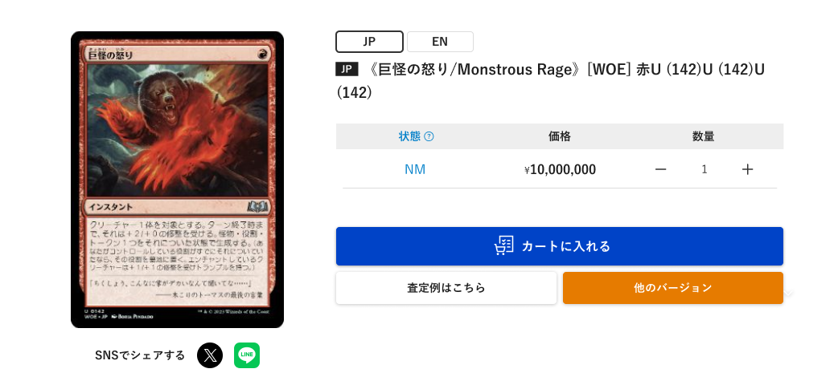
 |  | PC

(15)

 | カスタマイズ説明
 | ・ | SNSでシェアするボタンを追加する

 | 処理概要（★はカスタマイズ項目）
 | ・ | 下記の項目は商品詳細がカードの場合のみ表示し、サプライ・グッズでは表示しない
 |  | ・ | 言語切替
 |  | ・ | 状態
 |  | ・ | 他のバージョン
 |  | ・ | 査定例はこちら
 |  | ・ | 他のバージョン

 | ・ | カートに入れるボタンについて
 |  | ・ | 該当の商品の買取価格が500円未満の場合は商品数、カートボタンを表示しない

 | ★ | SNSでシェアするボタンを追加する
 |  | ・ | XとLINEのアイコンを表示する
 |  | ・ | SNSでシェアするを押下すると、押下したSNSアイコンに応じてページURLを共有できる

 | 識別ID |  |  | ラベル |  |  | 書式・制限 |  | 必須 |  | 最大文字数 または最大値 |  | 初期値 |  | 画面部品の説明
 | 1 |  |  | 言語切替 |  |  | リンク |  | - |  | - |  | - |  | ・カード商品のみ表示する ・押下すると、押下したカード言語の詳細画面に遷移する ・表示しているカード言語に対応するボタンは非活性とする
 | 2 |  |  | 商品画像 |  |  | 画像 |  | - |  | - |  | -
 | 3 |  |  | 商品画像拡大 |  |  | 商品画像拡大ボタン |  | - |  | - |  | - |  | ・押下すると、商品画像の拡大画像を表示する
 | 4 |  |  | カード言語 |  |  | ラベル |  | - |  | - |  | - |  | ・カード商品のみ表示する ・商品に登録している言語コードを表示する
 | 5 |  |  | 商品名 |  |  | ラベル |  | - |  | - |  | - |  | ・先頭に商品に登録している言語コードを表示する
 | 6 |  |  | 週間販売数 |  |  | ラベル |  | - |  | - |  | - |  | ・過去1週間のうちに注文された商品数を表示する ・過去1週間のうちに注文されていない場合、非表示にする
 | 7 |  |  | 状態 |  |  | ラベル |  | - |  | - |  | -
 | 8 |  |  | 価格 |  |  | ラベル |  | - |  | - |  | -
 | 9 |  |  | マイナスボタン |  |  | ボタン |  | - |  | - |  | - |  | ・押下すると商品数を1つ減らす
 | 10 |  |  | 商品数 |  |  | 数値（整数） |  | - |  | - |  | 1
 | 11 |  |  | プラスボタン |  |  | ボタン |  | - |  | - |  | - |  | ・押下すると商品数を1つ増やす
 | 12 |  |  | カートに入れる |  |  | ボタン |  | - |  | - |  | -
 | 13 |  |  | 査定例はこちらボタン |  |  | ボタン |  | - |  | - |  | - |  | ・査定例のモーダルを表示する
 | 14 |  |  | 他のバージョンボタン |  |  | ボタン |  | - |  | - |  | - |  | ・該当商品の他のバージョン商品の一覧を表示する
 | 15 |  |  | SNSでシェアする |  |  | リンク |  | - |  | - |  | - |  | ※カスタマイズ対応、SNSシェアボタンの追加 ・押下したSNSアイコンに応じてページURLを共有できる

 | カード説明 レイアウト図

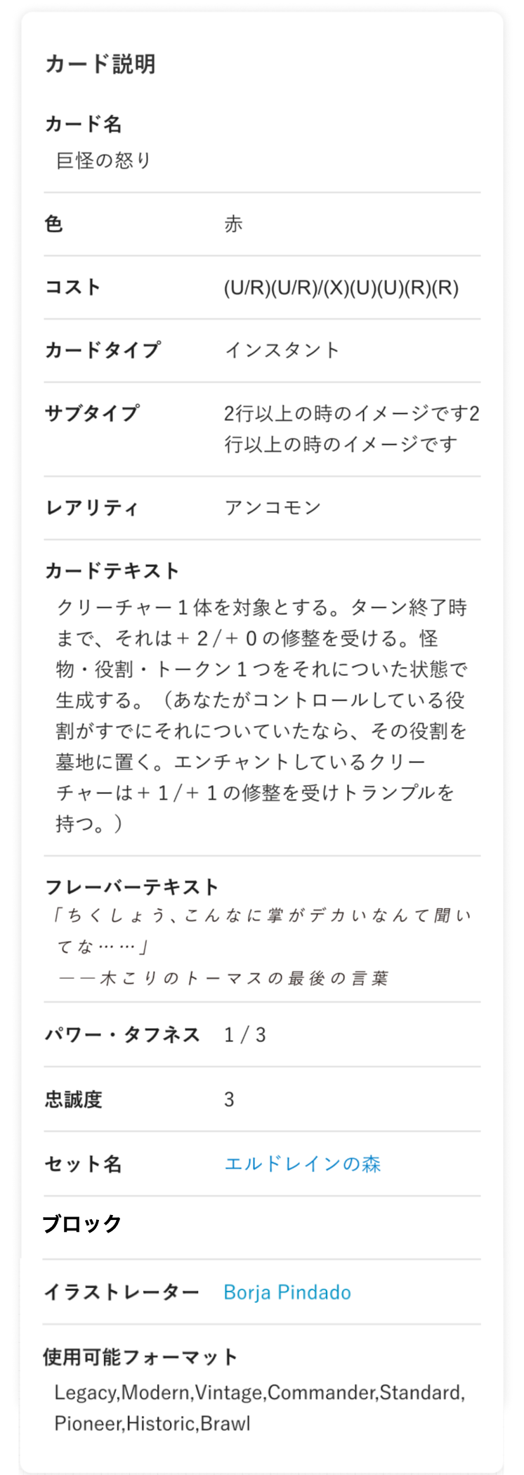
 |  | SP

 |  | PC
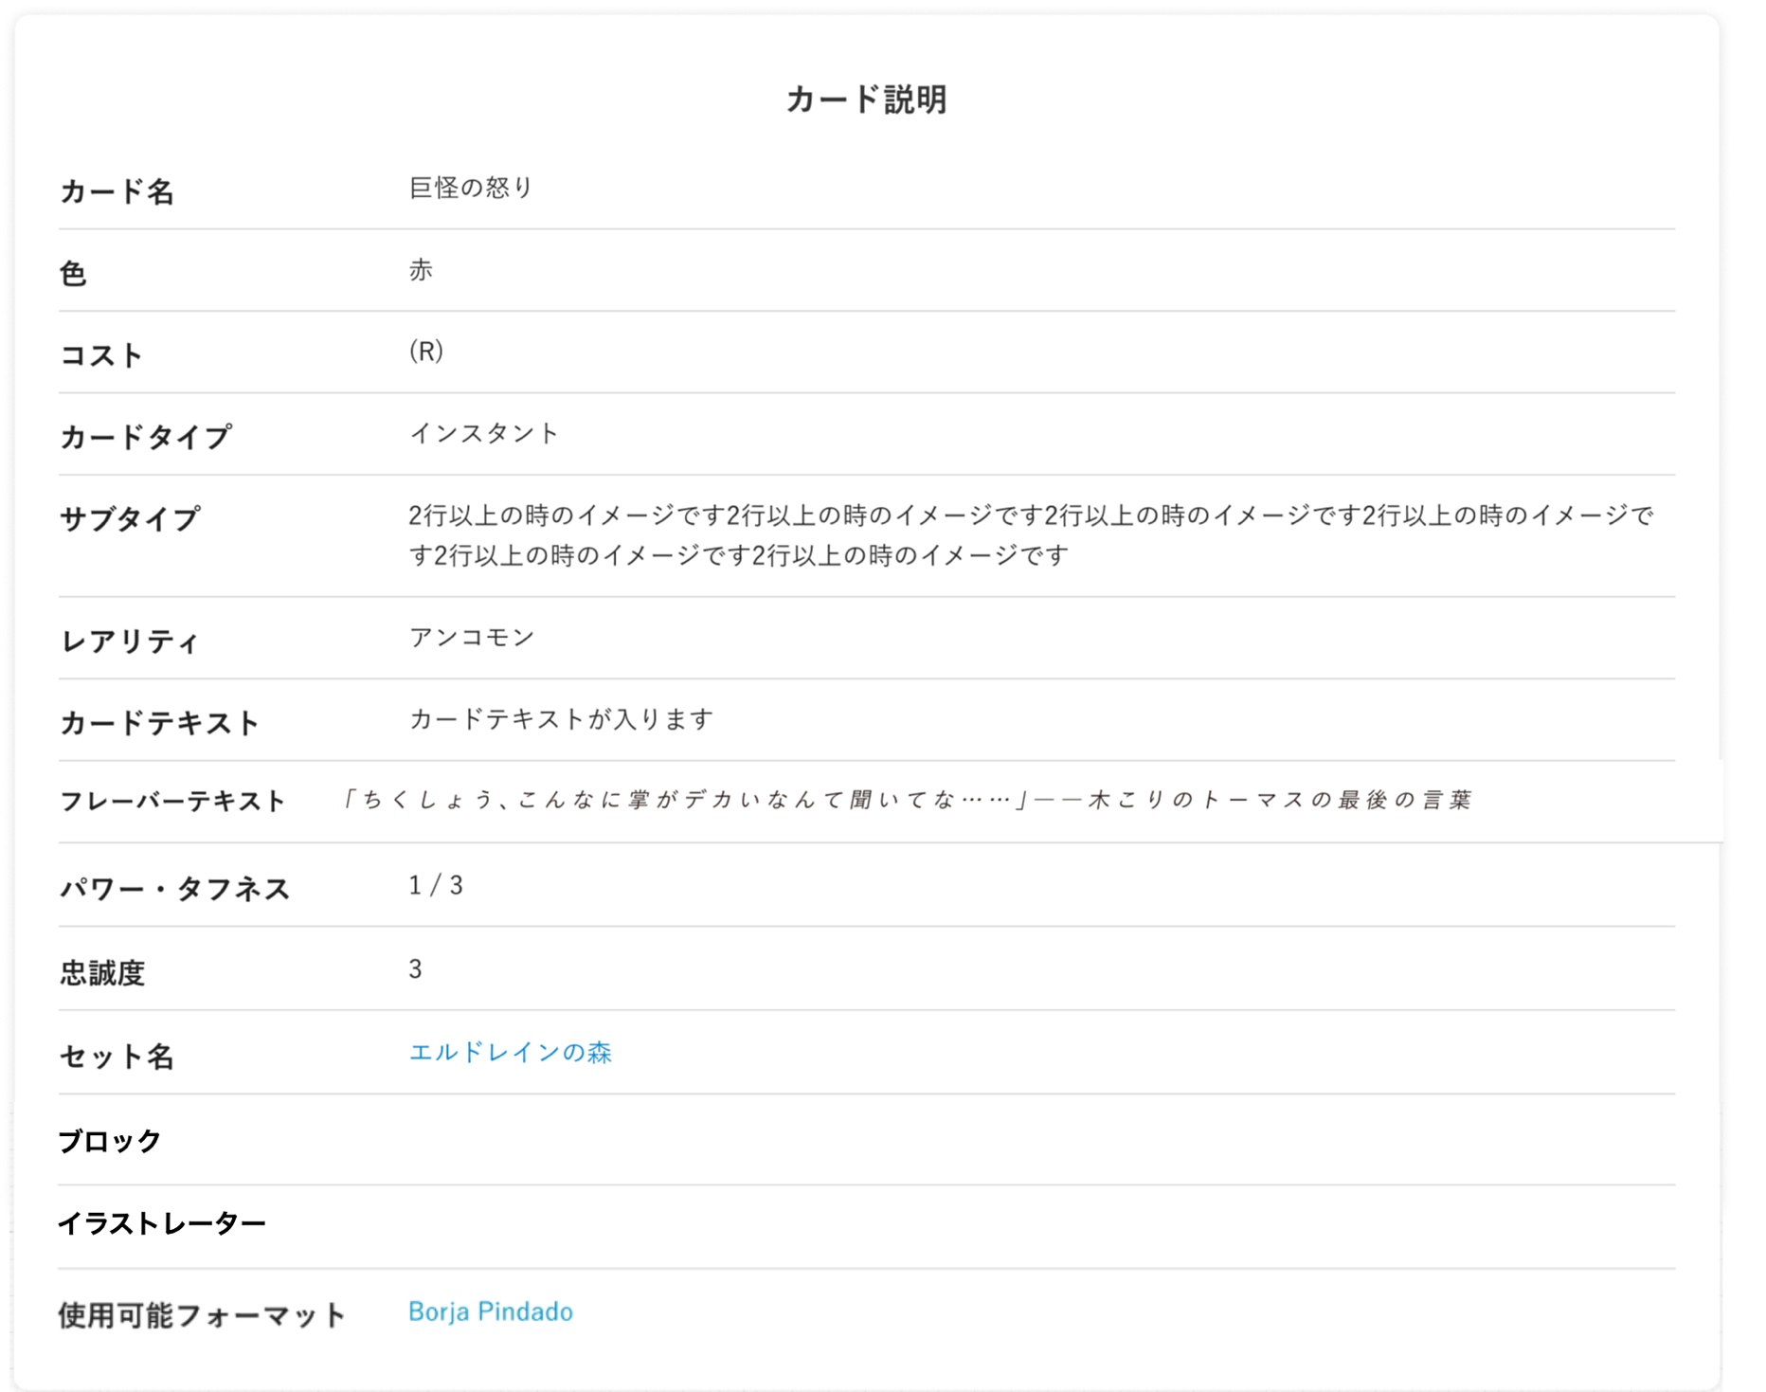

(1)
(2)

(3)
(4)

(5)

(6)

(7)
(8)

(9)

(10)
(11)

(12)

(13)
(14)

 | カスタマイズ説明
 | ・ | カード名を表示する

 | 処理概要（★はカスタマイズ項目）
 | ★ | 表示項目について
 |  | ・ | 下記項目を追加する
 |  |  | ・ | カード名

 | ・ | 商品詳細がカードの場合のみ表示する

 | 識別ID |  |  | ラベル |  |  | 書式・制限 |  | 必須 |  | 最大文字数 または最大値 |  | 初期値 |  | 画面部品の説明
 | 1 |  |  | カード名 |  |  | ラベル |  | - |  | - |  | - |  | ・カスタマイズにより項目追加
 | 2 |  |  | 色 |  |  | ラベル |  | - |  | - |  | -
 | 3 |  |  | コスト |  |  | ラベル |  | - |  | - |  | -
 | 4 |  |  | カードタイプ |  |  | ラベル |  | - |  | - |  | -
 | 5 |  |  | サブタイプ |  |  | ラベル |  | - |  | - |  | -
 | 6 |  |  | レアリティ |  |  | ラベル |  | - |  | - |  | -
 | 7 |  |  | カードテキスト |  |  | ラベル |  | - |  | - |  | -
 | 8 |  |  | フレーバーテキスト |  |  | ラベル |  | - |  | - |  | -
 | 9 |  |  | パワー・タフネス |  |  | ラベル |  | - |  | - |  | - |  | ・パワー・タフネスを登録していないカード商品の場合、非表示にする
 | 10 |  |  | 忠誠度 |  |  | ラベル |  | - |  | - |  | - |  | ・忠誠度を登録していないカード商品の場合、非表示にする
 | 11 |  |  | セット名 |  |  | リンク |  | - |  | - |  | - |  | ・押下すると、押下したカードセットで検索したの商品一覧を表示する
 | 12 |  |  | ブロック |  |  | リンク |  | - |  | - |  | -
 | 13 |  |  | イラストレーター |  |  | リンク |  | - |  | - |  | -
 | 14 |  |  | 使用可能フォーマット |  |  | リンク |  | - |  | - |  | -

 | 他のバージョンも見る レイアウト図

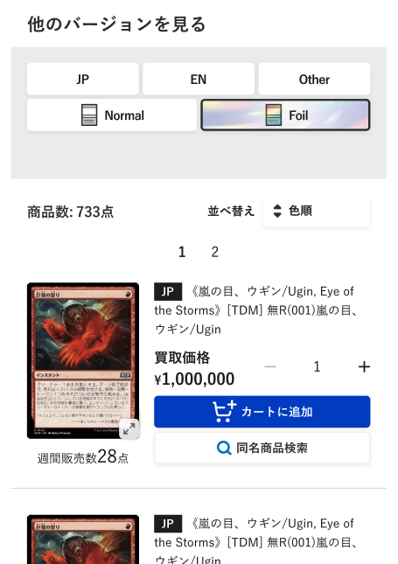
Foilの検索については、詳細検索と同様特殊Foilを追加する
 |  | SP

 |  | PC
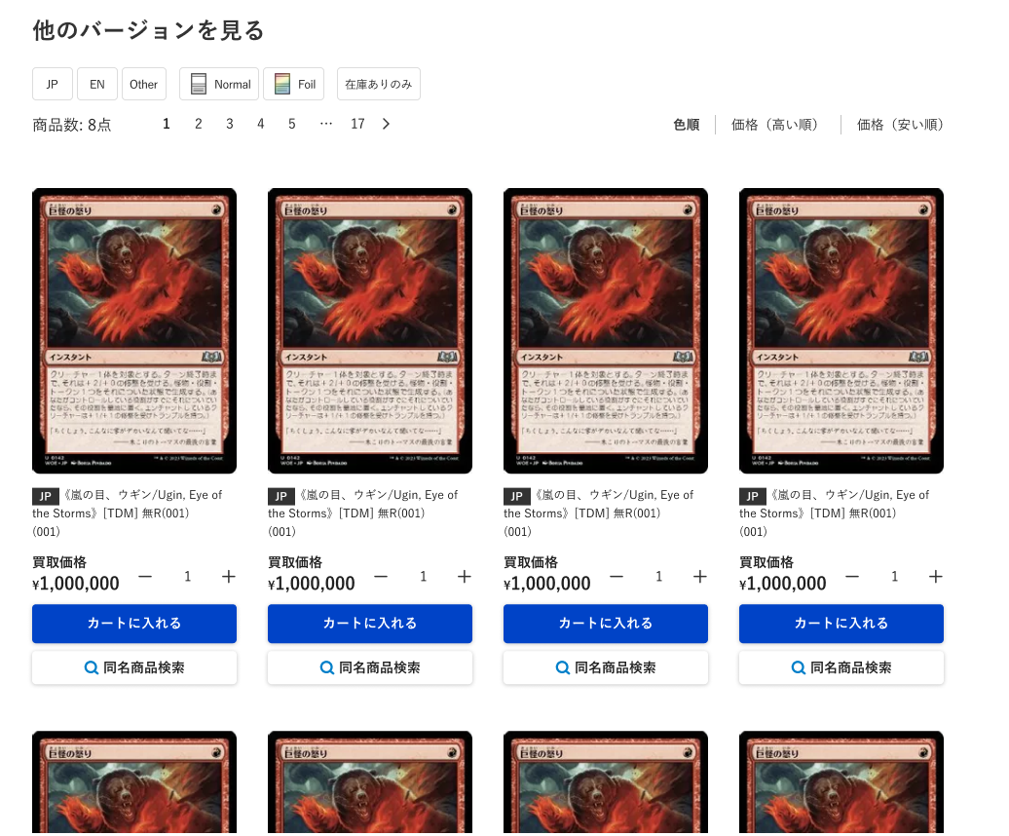

(1)
(2)
(3)

(6)
(4)
(5)
(7)

 | カスタマイズ説明

 | ・ | Foil検索に特殊を追加する

 | 処理概要（★はカスタマイズ項目）
 | ・ | 商品詳細がカードの場合のみ表示する

 | ・ | 商品詳細に表示している商品と同じカードIDの商品を表示する

 | ★ | 1ページあたりの商品の表示数は8件とする

 | ・ | 商品情報に表示する内容はネット買取商品一覧と同様の内容とする

 | 識別ID |  |  | ラベル |  |  | 書式・制限 |  | 必須 |  | 最大文字数 または最大値 |  | 初期値 |  | 画面部品の説明
 | 1 |  |  | 検索-言語 |  |  | ボタン |  | - |  | - |  | - |  | 選択肢：JP、EN、Other
 | 2 |  |  | 検索-Foil |  |  | ボタン |  | - |  | - |  | - |  | 選択肢：通所、Foil、特殊
 | 3 |  |  | 検索-在庫状況 |  |  | ボタン |  | - |  | - |  | - |  | 選択肢：在庫ありのみ |  |  |  |  | 2026/6/8木村：フィルタ項目を削除
 | 4 |  |  | 商品数 |  |  | ラベル |  | - |  | - |  | -
 | 5 |  |  | ページング |  |  | リンク |  | - |  | - |  | - |  | 選択したページへ遷移する
 | 6 |  |  | ソート |  |  | リンク |  | - |  | - |  | - |  | 選択肢：価格（低い順）（デフォルト）、価格（高い順） |  |  |  |  | 2026/6/8木村：色順のソートを削除。デフォルトソートを明確化。
 | 7 |  |  | 商品情報 |  |  | - |  | - |  | - |  | -

ネット買取カート
ドキュメント名 |  |  |  |  |  | フロント_ネット買取 基本設計書 |  |  |  | セクション
プロジェクト名 |  |  |  |  |  | フロント_ネット買取機能 |  |  |  | 作成者 |  | 緑川 |  | 作成日 | 2025-06-12 | 更新者 | 盛田 | 更新日 | 2025-11-08

機能No |  |  | F05-05 |  |  | 機能名 |  | ネット買取カート |  |  |  |  |  | 概要 | カートに追加しているネット買取商品情報を一覧表示する

 | レイアウト図

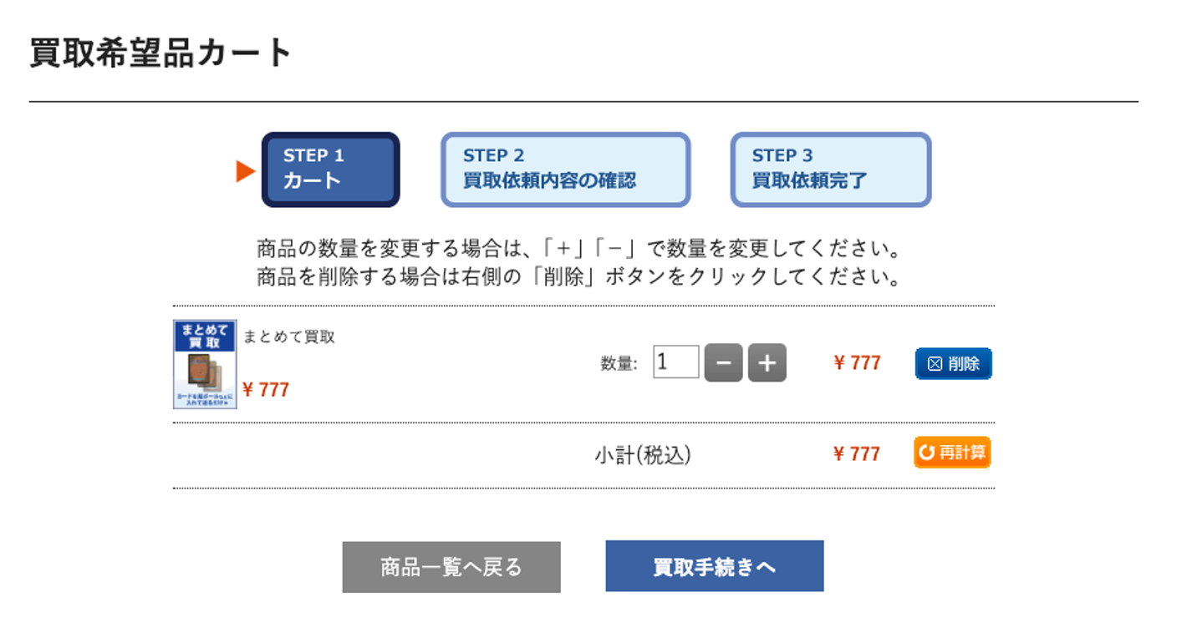

(1)

(2)
(3)
(5)
(6)
(7)
(8)
(9)
(4)

(10)
(11)

(12)
(13)

 | カスタマイズ説明
 | ・ | カスタマイズ要件
 |  |  | 現行機能をベースに下記カスタマイズを行う

 |  |  | カート内商品の数量変更に伴う処理について
 |  |  |  | カート内の商品数を変更する際、以下の処理を画面再読み込みせずに行われるようにする
 |  |  |  | ・ | カート内商品の合計金額を自動で再計算する

 | ・カスタマイズ要件に記載の内容以外は現行踏襲とする。

 | 処理概要（★はカスタマイズ項目）
 | ★ | カート内商品の数量を変更
 |  | ・ | 下記のフォームを変更、操作した場合、画面の読み込みをせずに合計金額を動的に再計算する
 |  |  | ・ | 数量
 |  |  | ・ | 数量＋ボタン
 |  |  | ・ | 数量 - ボタン
 |  |  | ・ | 削除
 |  | ・ | 操作した場合に下記の金額を反映する
 |  |  | ・ | 商品ごとの合計金額
 |  |  | ・ | 小計

 | ・ | 表示について
 |  | ・ | まとめて買取がカートにない状態かつ選んで買取がカートにある状態で遷移してきた場合、下記のモーダルを表示する
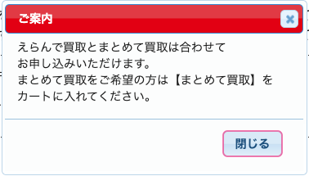

 | ・ | カートに商品が入っていない場合は下記を表示する
 |  |  | 現在、カートには商品が入っておりません。
 |  |  | お買取りを続けるには下の 「商品一覧へ戻る」 をクリックしてください。

 | 識別ID |  |  | ラベル |  |  | 書式・制限 |  | 必須 |  | 最大文字数 または最大値 |  | 初期値 |  | 画面部品の説明
 | 1 |  |  | STEP表示 |  |  | 画像 |  | - |  | - |  | -
 | 2 |  |  | 商品画像 |  |  | 画像 |  | - |  | - |  | -
 | 3 |  |  | 商品名 |  |  | リンク |  | - |  | - |  | - |  | ・押下時に別ウィンドウ画面を開き商品詳細画面へ遷移する
 | 4 |  |  | 買取価格 |  |  | ラベル |  | - |  | - |  | -
 | 5 |  |  | 数量 |  |  | 数値（整数） |  | - |  | - |  | -
 | 6 |  |  | マイナスボタン |  |  | ボタン |  | - |  | - |  | - |  | ・押下することにより数量に-1をする ・金額の再計算をし商品ごとの合計金額、小計に反映する
 | 7 |  |  | プラスボタン |  |  | ボタン |  | - |  | - |  | - |  | ・押下することにより数量に+1をする ・金額の再計算をし商品ごとの合計金額、小計に反映する
 | 8 |  |  | 商品ごとの合計金額 |  |  | ラベル |  | - |  | - |  | -
 | 9 |  |  | 削除ボタン |  |  | ボタン |  | - |  | - |  | - |  | ・押下することにより明細ごと削除する ・金額の再計算をし商品ごとの合計金額、小計に反映する
 | 10 |  |  | 小計 |  |  | ラベル |  | - |  | - |  | -
 | 11 |  |  | 再計算ボタン |  |  | ボタン |  | - |  | - |  | - |  | ボタンは不要なので削除する
 | 12 |  |  | 商品一覧へ戻るボタン |  |  | ボタン |  | - |  | - |  | -
 | 13 |  |  | 買取手続きへボタン |  |  | ボタン |  | - |  | - |  | - |  | ・商品数量が0の状態で押下するとカート画面へ遷移する

ネット買取買取手続き～完了
ドキュメント名 |  |  |  |  |  |  |  | フロント_ネット買取 基本設計書 |  |  |  | セクション
プロジェクト名 |  |  |  |  |  |  |  | フロント_ネット買取機能 |  |  |  | 作成者 |  | 緑川 |  | 作成日 | 2025-06-12 | 更新者 | 盛田 | 更新日 | 2025-12-12

機能No |  |  | F05-06 |  |  |  |  | 機能名 |  | ネット買取買取手続き～完了 |  |  |  |  |  | 概要 | ネット買取の買取手続きを行う

 | レイアウト図
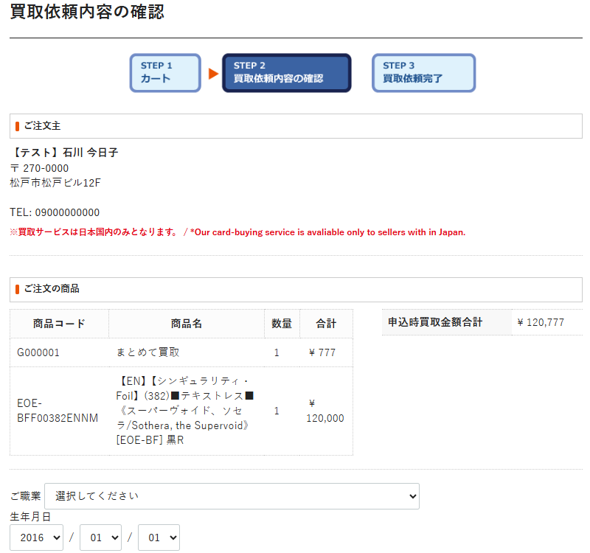
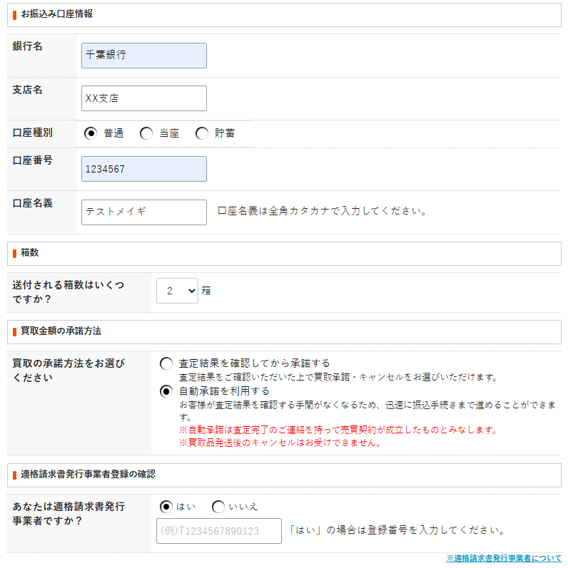
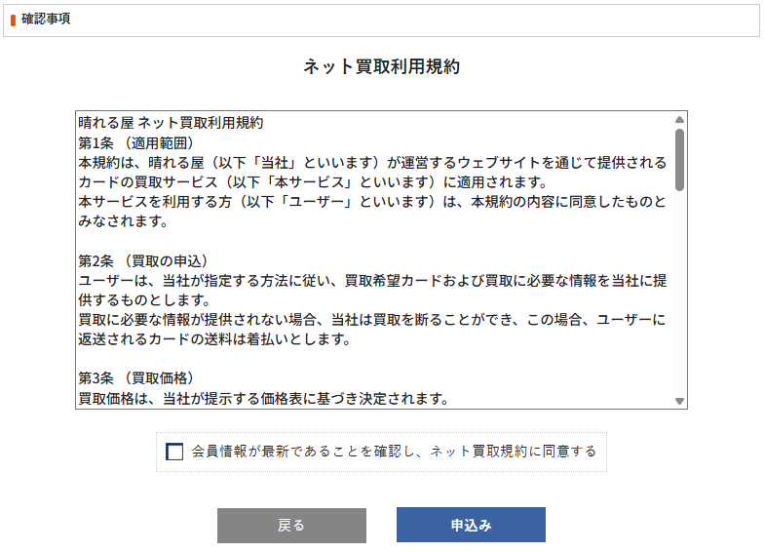
はれるやテスト
(1)
(2)
(3)
(4)
(5)
(6)
(7)
(8)
(9)
(10)
(11)
(12)
(13)
(14)
(15)
(16)
(18)
(24)
(25)
(26)
(19)
(20)
(23)
(21)
(17)
共通の利用規約を表示

アカウントに紐づく会員情報の職業と生年月日が未登録の場合は、お振込口座情報の上に入力フォームを表示する

箱数が3箱以上の場合は、赤文字のメッセージを表示する

「はい」を選択した場合は登録番号を入力させる

(22)

 | カスタマイズ説明
 | ・ | カスタマイズ要件
 |  |  | 現行機能をベースに下記カスタマイズを行う

 |  |  | 共通の利用規約の表示
 |  |  |  | ・ | 現行は買取依頼内容の確認画面で買取利用規約を表示しているが、
 |  |  |  |  | リニューアル後はサイト全体で共通の利用規約にまとめるため、共通の利用規約を表示する
 |  |  |  |  | 冒頭からではなく買取に該当する箇所を表示する

 | ・カスタマイズ要件に記載の内容以外は現行踏襲とする。

 | 処理概要（★はカスタマイズ項目）
 | ・ | 表示について
 |  | ★ | ご注文主-住所に住所３を追加する

 |  | ★ | サイト全体で共通の利用規約にまとめるため、共通の利用規約を表示
 |  |  | 冒頭からではなく買取に該当する箇所を表示

 |  | ・ | 会員情報の職業と生年月日が未登録の場合は、お振込口座情報の上に入力フォームを表示する

 |  | ・ | 適格請求書発行事業者選択で「はい」を選択した場合は、登録番号の入力フォームを表示する

 | ・ | 適格請求発行業者について
 |  | ・ | 「適格請求発行業者について」リンクを押下した場合下記画像をモーダル表示する
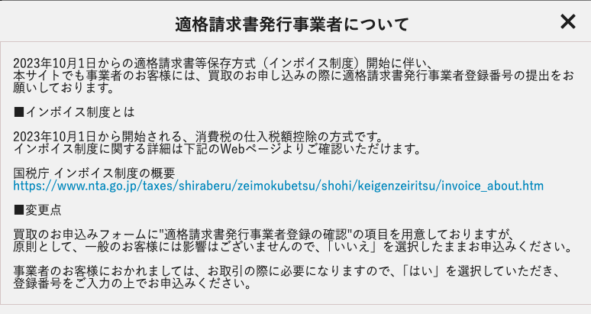

 | ・ | 申込ボタン押下
 |  | ・ | 「ネット買取規約同意」チェックボックスにチェックがない場合は画面遷移せずにエラーメッセージを表示する
 |  | ・ | 「ネット買取規約同意」チェックボックスにチェックがある場合は申込処理をする
 |  |  | ・ | 下記のモーダルを表示する

 |  |  |  | 買取の承諾方法：査定結果を確認してから承諾する
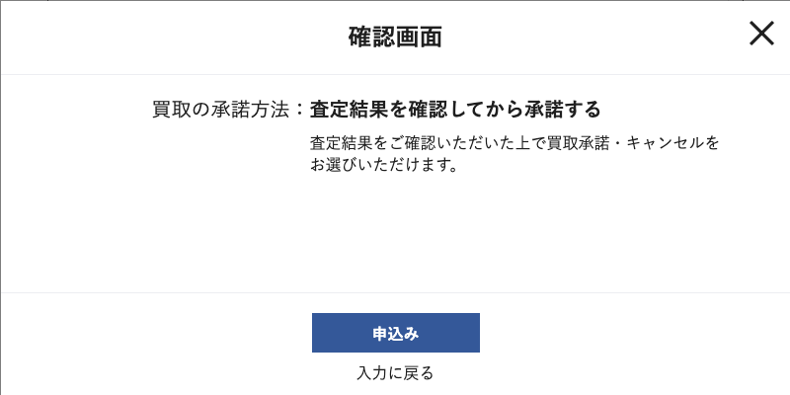

 |  |  |  | 買取の承諾方法：自動承諾を利用する
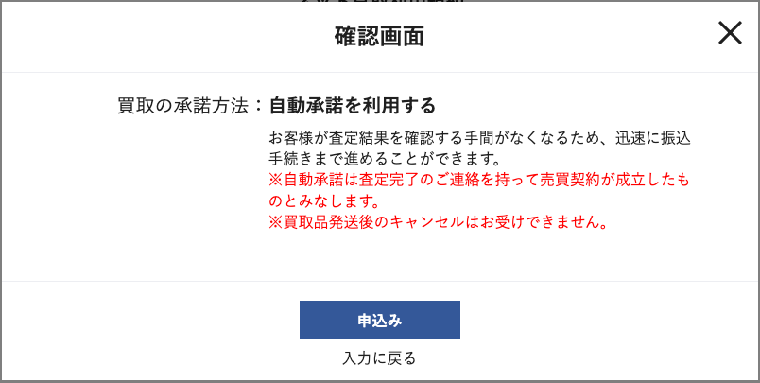

 |  |  |  | ・ | 「入力に戻る」ボタン押下時はモーダルを閉じる
 |  |  |  | ・ | 「申込み」ボタン押下時に申込処理をする
 |  |  |  |  | ・ | 振込口座情報を登録する
 |  |  |  |  | ・ | 適格請求書発行事業者である場合は適格請求書発行事業者情報を登録する（登録番号の登録）
 |  |  |  |  | ・ | 職業、生年月日が入力された場合は、アカウントに紐づく会員情報にも職業、生年月日を反映する
 |  |  |  |  | ・ | カード詳細IDが設定されていない(パックやサプライである)商品の場合、名称と数量をメモに保存する
 |  |  |  |  | ・ | まとめて買取情報と選んで買取情報を明細情報として登録する
 |  |  |  |  | ・ | 選択した買取商品に紐づく買取価格を言語、商品コードが一致するものについて取得し申込時買取価格として登録する
 |  |  |  |  |  | ・ | NMでかごに入れるが、査定結果がSPやMPになることもあるので、SPやMPの買取申込時の買取価格も保持する
 |  |  |  |  | ・ | 買取ステータス変更履歴を作成する
 |  |  |  |  | ・ | 買取受注完了時のメールを送信する

 | 識別ID |  |  | ラベル |  |  |  |  | 書式・制限 |  | 必須 |  | 最大文字数 または最大値 |  | 初期値 |  | 画面部品の説明
 | 1 |  |  | STEP表示 |  |  |  |  | 画像 |  | - |  | - |  | -
 | 2 |  |  | ご注文主-名前 |  |  |  |  | ラベル |  | - |  | - |  | -
 | 3 |  |  | ご注文主-郵便番号 |  |  |  |  | ラベル |  | - |  | - |  | -
 | 4 |  |  | ご注文主-住所 |  |  |  |  | ラベル |  | - |  | - |  | - |  | ・住所３を追加
 | 5 |  |  | ご注文主-電話番号 |  |  |  |  | ラベル |  | - |  | - |  | -
 | 6 |  |  | ご注文の商品-商品コード |  |  |  |  | ラベル |  | - |  | - |  | -
 | 7 |  |  | ご注文の商品-商品名 |  |  |  |  | ラベル |  | - |  | - |  | -
 | 8 |  |  | ご注文の商品-数量 |  |  |  |  | ラベル |  | - |  | - |  | -
 | 9 |  |  | ご注文の商品-合計 |  |  |  |  | ラベル |  | - |  | - |  | -
 | 10 |  |  | ご注文の商品-申込時買取金額合計 |  |  |  |  | ラベル |  | - |  | - |  | -
 | 11 |  |  | 職業 |  |  |  |  | 単一選択（セレクトボックス） |  | - |  | - |  | - |  | アカウントに紐づく会員情報の職業が未登録の場合に表示する （表示された場合は入力必須） 入力された場合はアカウントに紐づく会員情報にも反映する（現行通り）
 | 12 |  |  | 生年月日 |  |  |  |  | 単一選択（セレクトボックス） |  | - |  | - |  | - |  | アカウントに紐づく会員情報の生年月日が未登録の場合に表示する （表示された場合は入力必須） 入力された場合はアカウントに紐づく会員情報にも反映する（現行通り）
 | 13 |  |  | 銀行名 |  |  |  |  | 半角・全角 |  | ◯ |  | - |  | -
 | 14 |  |  | 支店名 |  |  |  |  | 半角・全角 |  | ◯ |  | - |  | -
 | 15 |  |  | 口座種別 |  |  |  |  | ラジオボタン |  | ◯ |  | - |  | - |  | 選択肢：普通、当座、貯蓄
 | 16 |  |  | 口座番号 |  |  |  |  | 数値（整数） |  | ◯ |  | 7 |  | -
 | 17 |  |  | 口座名義 |  |  |  |  | 半角・全角 |  | ◯ |  | 128 |  | -
 | 18 |  |  | 箱数 |  |  |  |  | プルダウン |  | ◯ |  | - |  | - |  | 選択肢：１〜２０
 | 19 |  |  | 買取の承諾方法 |  |  |  |  | ラジオボタン |  | ◯ |  | - |  | - |  | 選択肢：査定結果を確認してから承諾する、自動承諾を利用する
 | 20 |  |  | 適格請求発行事業者の確認 |  |  |  |  | ラジオボタン |  | ◯ |  | - |  | - |  | 選択肢：はい、いいえ
 | 21 |  |  | 登録番号 |  |  |  |  | 半角英数 |  | - |  | 14 |  | - |  | ・適格請求発行事業者の場合は必須 ・14文字かどうかをチェックする
 | 22 |  |  | 適格請求発行業者について |  |  |  |  | リンク |  | - |  | - |  | -
 | 23 |  |  | ネット買取利用規約 |  |  |  |  | テキストエリア |  | - |  | - |  | - |  | ・共通の利用規約を表示 ・買取に該当する箇所を表示
 | 24 |  |  | ネット買取規約同意 |  |  |  |  | チェックボックス |  | ◯ |  | - |  | -
 | 25 |  |  | 戻るボタン |  |  |  |  | ボタン |  | - |  | - |  | -
 | 26 |  |  | 申込みボタン |  |  |  |  | ボタン |  | - |  | - |  | -

買取依頼完了
ドキュメント名 |  |  |  |  | フロント_ネット買取 基本設計書 |  |  |  | セクション
プロジェクト名 |  |  |  |  | フロント_ネット買取機能 |  |  |  | 作成者 |  | 緑川 |  | 作成日 | 2025-06-12 | 更新者 | 緑川 | 更新日 | 2025-09-22

機能No |  |  | F05-06 |  | 機能名 |  | 買取依頼完了 |  |  |  |  |  | 概要 | 買取依頼完了画面を表示します。

 | レイアウト図

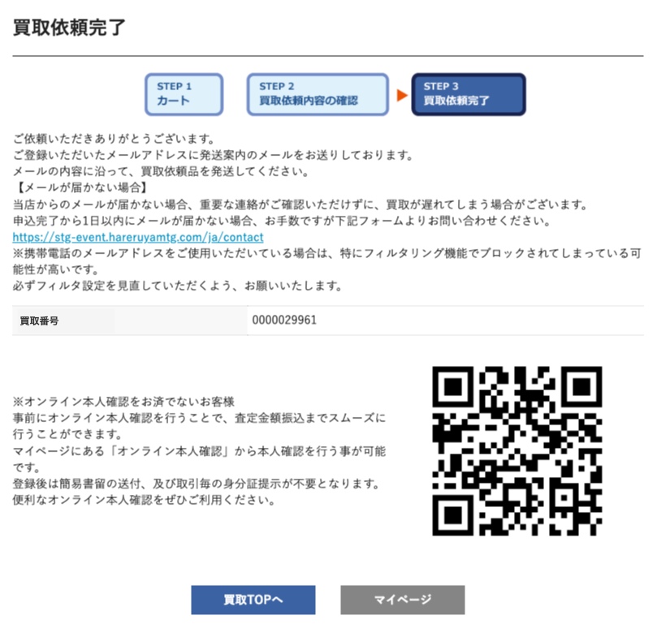

(1)

(2)

(3)

(4)
(5)

 | カスタマイズ説明

 | ・ | 「オーダーID」ではなく、「買取番号」に名称を変更する

 | 処理概要（★はカスタマイズ項目）
 | ★ | 表示について
 |  | ・ | 「オーダーID」ではなく、「買取番号」に名称を変更する

 | ・ | 買取に紐づくセッションは削除する

 | 識別ID |  |  | ラベル |  | 書式・制限 |  | 必須 |  | 最大文字数 または最大値 |  | 初期値 |  | 画面部品の説明
 | 1 |  |  | STEP表示 |  | 画像 |  | - |  | - |  | -
 | 2 |  |  | 買取番号 |  | ラベル |  | - |  | - |  | - |  | ・オーダーIDから買取番号に変更
 | 3 |  |  | オンライン本人確認について |  | 画像 |  | - |  | - |  | - |  | ・別ウィンドウでオンライン本人確認について画面に遷移する
 | 4 |  |  | 買取TOPへ |  | ボタン |  | - |  | - |  | - |  | ・押下時に買取TOP画面へ遷移する
 | 5 |  |  | マイページ |  | ボタン |  | - |  | - |  | - |  | ・押下時にマイページ画面へ遷移する

買取履歴一覧
ドキュメント名 |  |  |  |  |  |  |  | フロント_ネット買取 基本設計書 |  |  |  |  |  | セクション
プロジェクト名 |  |  |  |  |  |  |  | フロント_ネット買取機能 |  |  |  |  |  | 作成者 |  |  | 緑川 |  |  | 作成日 | 2025-06-12 | 更新者 | 盛田 | 更新日 | 2025-11-20

機能No |  |  | F06-11 |  |  |  |  | 機能名 |  |  | 買取履歴一覧 |  |  |  |  |  |  |  |  | 概要 | 会員が買取依頼を行った履歴を表示します。

 | レイアウト図

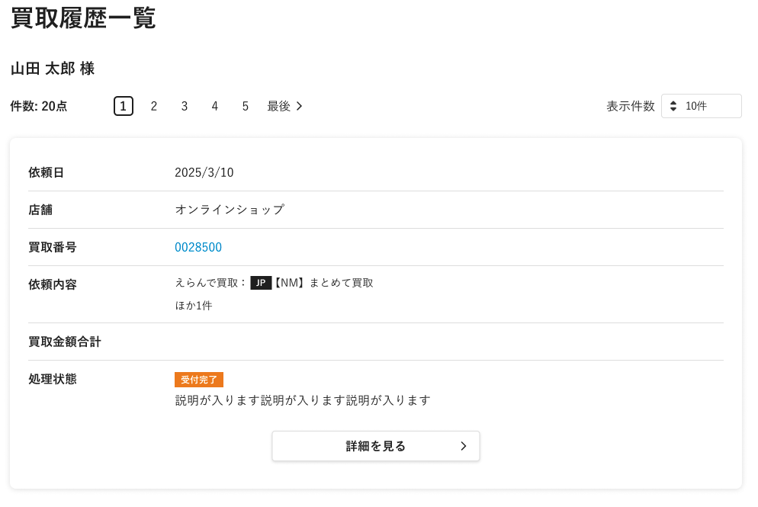

(1)

(4)
(2)
(3)

(5)

(6)

(7)

(8)

(9)

(10)

(11)

〜 中略 〜

(3)

(12)

 | カスタマイズ説明
 | ・ | カスタマイズ要件
 |  |  | 現行機能をベースに下記カスタマイズを行う

 |  |  |  |  | 「オーダーID」は「買取番号」に文言を変更する

 |  |  |  |  | 一覧表示順を変更する
 |  |  |  |  |  | ・ | 取引未完了のものから順に表示する

 |  |  |  |  | ステータス表示の画像を変更する

 |  |  |  |  | 店頭買取の履歴を表示する

 | ・カスタマイズ要件に記載の内容以外は現行踏襲とする。

 | 処理概要（★はカスタマイズ項目） |  |  |  |  |  |  |  |  |  |  |  |  |  |  |  |  |  |  |  |  |  |  |  |  | 表１）一覧表示順序
 | ★ | 表示について |  |  |  |  |  |  |  |  |  |  |  |  |  |  |  |  |  |  |  |  |  |  |  | 優先順位 | 処理状態 | 買取ステータス | ネット/店頭
 |  | ・ | 「オーダーID」から「買取番号」に名称を変更する |  |  |  |  |  |  |  |  |  |  |  |  |  |  |  |  |  |  |  |  |  |  | 1 | 受付完了 | 注文 | ネット買取
 |  |  |  |  |  |  |  |  |  |  |  |  |  |  |  |  |  |  |  |  |  |  |  |  |  | 2 | 受付完了 | 商品到着 | ネット買取
 |  | ・ | 「取引未完了」を一覧上部に表示する |  |  |  |  |  |  |  |  | ※詳細な表示順序については右表１を参照 |  |  |  |  |  |  |  |  |  |  |  |  |  | 3 | 受付完了 | 査定前 | 店頭買取
 |  |  |  | 現行 |  |  |  |  |  |  |  |  |  |  | カスタマイズ |  |  |  |  |  |  |  |  |  |  | 4 | 査定中 | 査定中 | ネット買取
 |  |  |  |  | オーダーID |  |  |  | 処理状態 |  |  |  |  |  |  | 買取番号 |  |  | 処理状態 |  |  |  |  |  |  | 5 | 査定中 | 査定中断 | ネット買取
 |  |  |  |  | 100005 |  |  |  | 取引完了 |  |  |  |  |  |  | 100003 |  |  | 取引未完了 |  |  |  |  |  |  | 6 | 査定中 | 査定再開 | ネット買取
 |  |  |  |  | 100004 |  |  |  | 取引完了 |  |  |  |  |  |  | 100001 |  |  | 取引未完了 |  |  |  |  |  |  | 7 | 査定中 | MTGBuyer査定完了 | ネット買取
 |  |  |  |  | 100003 |  |  |  | 取引未完了 |  |  |  |  |  |  | 100005 |  |  | 取引完了 |  |  |  |  |  |  | 8 | 査定中 | 査定中 | 店頭買取
 |  |  |  |  | 100002 |  |  |  | 取引完了 |  |  |  |  |  |  | 100004 |  |  | 取引完了 |  |  |  |  |  |  | 9 | 査定中 | 査定中断 | 店頭買取
 |  |  |  |  | 100001 |  |  |  | 取引未完了 |  |  |  |  |  |  | 100002 |  |  | 取引完了 |  |  |  |  |  |  | 10 | 査定中 | 査定再開 | 店頭買取
 |  |  |  |  |  |  |  |  |  |  |  |  |  |  |  |  |  |  |  |  |  |  |  |  |  | 11 | 査定完了 | 査定内容連絡済み | ネット買取
 |  |  |  |  |  |  |  |  |  |  |  |  |  |  |  |  |  |  |  |  |  |  |  |  |  | 12 | 振込待ち | 査定内容承諾 | ネット買取
 |  | ・ | 処理状態の画像を変更する |  |  |  |  |  |  |  |  |  |  |  |  |  |  |  |  |  |  |  |  |  |  | 13 | 振込待ち | 簡易書留送付済み | ネット買取
 |  |  |  | 「買取ステータスと処理状態の紐付け」シートを参照 |  |  |  |  |  |  |  |  |  |  |  |  |  |  |  |  |  |  |  |  |  | 14 | 振込待ち | 振込依頼済み | ネット買取
 |  |  |  |  |  |  |  |  |  |  |  |  |  |  |  |  |  |  |  |  |  |  |  |  |  | 15 | 振込待ち | 振込失敗 | ネット買取
 |  | ・ | 店頭買取の履歴を表示する |  |  |  |  |  |  |  |  |  |  |  |  |  |  |  |  |  |  |  |  |  |  | 16 | 振込待ち | 経理払い出し待ち | 店頭買取
 |  |  | ・ | 店頭買取の場合、買取店舗を表示する。ネット買取の場合はオンラインショップと表示する。 |  |  |  |  |  |  |  |  |  |  |  |  |  |  |  |  |  |  |  |  |  | ※買取ステータスが同じ場合は買取番号降順で表示する。
 |  |  |  |  |  |  |  |  |  |  |  |  |  |  |  |  |  |  |  |  |  |  |  |  |  | ※処理状態が買取完了、キャンセルの注文は、これらに続き依頼日降順で表示する。
 |  | ・ | 買取金額合計を表示する |  |  |  |  |  |  |  |  |  |  |  |  |  |  |  |  |  |  |  |  |  |  | 依頼日が同日の場合は買取番号降順で表示する。
 |  |  | ・ | 買取金額が確定した段階で表示する

 | 識別ID |  |  | ラベル |  |  |  |  |  | 書式・制限 |  |  | 必須 |  | 最大文字数 または最大値 |  |  | 初期値 |  |  | 画面部品の説明
 | 1 |  |  | 会員名 |  |  |  |  |  | ラベル |  |  | - |  | - |  |  | -
 |  | 2 |  | 件数 |  |  |  |  |  | ラベル |  |  | - |  | - |  |  | -
 | 3 |  |  | ページング |  |  |  |  |  | リンク |  |  | - |  | - |  |  | - |  |  | 選択したページへ遷移する
 | 4 |  |  | 表示件数 |  |  |  |  |  | プルダウン |  |  | - |  | - |  |  | 10件 |  |  | 選択肢: 10件 50件 100件 300件 500件 1000件 2000件 10000件 12000件
 | 5 |  |  | 買取依頼日 |  |  |  |  |  | ラベル |  |  | - |  | - |  |  | -
 | 6 |  |  | 買取店舗 |  |  |  |  |  | ラベル |  |  | - |  | - |  |  | - |  |  | ・店頭買取の場合、買取店舗を表示する。ネット買取の場合はオンラインショップと表示する。
 | 7 |  |  | 買取番号 |  |  |  |  |  | リンク |  |  | - |  | - |  |  | - |  |  | ・買取履歴詳細へ遷移する
 | 8 |  |  | 買取依頼内容 |  |  |  |  |  | ラベル |  |  | - |  | - |  |  | - |  |  | ・ネット買取の場合、えらんで買取・まとめて買取の文言を表示する
 | 9 |  |  | 買取金額合計 |  |  |  |  |  | ラベル |  |  | - |  | - |  |  | - |  |  | ・処理状態が「振込待ち」「買取完了」の場合に表示する ・ネット買取の場合、査定承諾金額合計を表示する ・店頭買取の場合、査定金額合計を表示する
 | 10 |  |  | 処理状態 |  |  |  |  |  | 画像 |  |  | - |  | - |  |  | - |  |  | ・処理状態の画像表示については「買取ステータスと処理状態の紐付け」シートを参照
 | 11 |  |  | 詳細を見る |  |  |  |  |  | ボタン |  |  | - |  | - |  |  | - |  |  | ・買取履歴詳細へ遷移する
 | 12 |  |  | マイページへ戻る |  |  |  |  |  | ボタン |  |  | - |  | - |  |  | - |  |  | ・マイページへ遷移する

買取履歴詳細
ドキュメント名 |  |  |  |  |  |  |  | フロント_ネット買取 基本設計書 |  |  |  | セクション
プロジェクト名 |  |  |  |  |  |  |  | フロント_ネット買取機能 |  |  |  | 作成者 |  | 緑川 |  | 作成日 | 2025-06-12 | 更新者 | 盛田 | 更新日 | 2025-11-25

機能No |  |  | F06-12 |  |  |  |  | 機能名 |  | 買取履歴詳細 |  |  |  |  |  | 概要 | 買取依頼1件の詳細情報を表示します。

 | レイアウト図

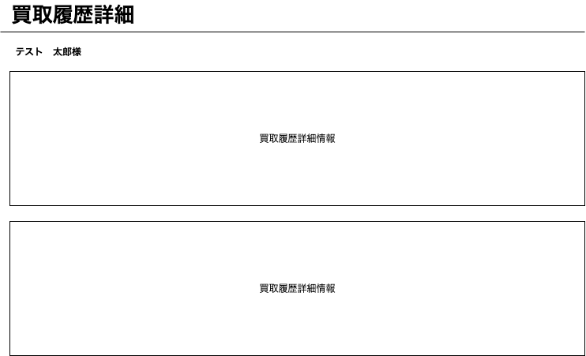
(1)

(2)
基本情報

(3)
商品情報

 | カスタマイズ説明
 | ・ | 基本情報
 |  | ・ | 基本情報欄に記載

 | ・ | 商品情報
 |  | ・ | 商品情報欄に記載

 | 処理概要（★はカスタマイズ項目）
 | ・ | 基本情報
 |  | ・ | 基本情報欄に記載

 | ・ | 商品情報
 |  | ・ | 商品情報欄に記載

 | 識別ID |  |  | ラベル |  |  |  |  | 書式・制限 |  | 必須 |  | 最大文字数 または最大値 |  | 初期値 |  | 画面部品の説明
 | 1 |  |  | 会員名 |  |  |  |  | ラベル |  | - |  | - |  | -
 | 2 |  |  | 基本情報 |  |  |  |  | - |  | - |  | - |  | -
 | 3 |  |  | 商品情報 |  |  |  |  | - |  | - |  | - |  | -

 | 基本情報 レイアウト図

 |  | ネット買取 |  |  |  |  |  |  |  |  |  |  |  |  |  |  |  |  |  |  |  |  | 店頭買取
(1)
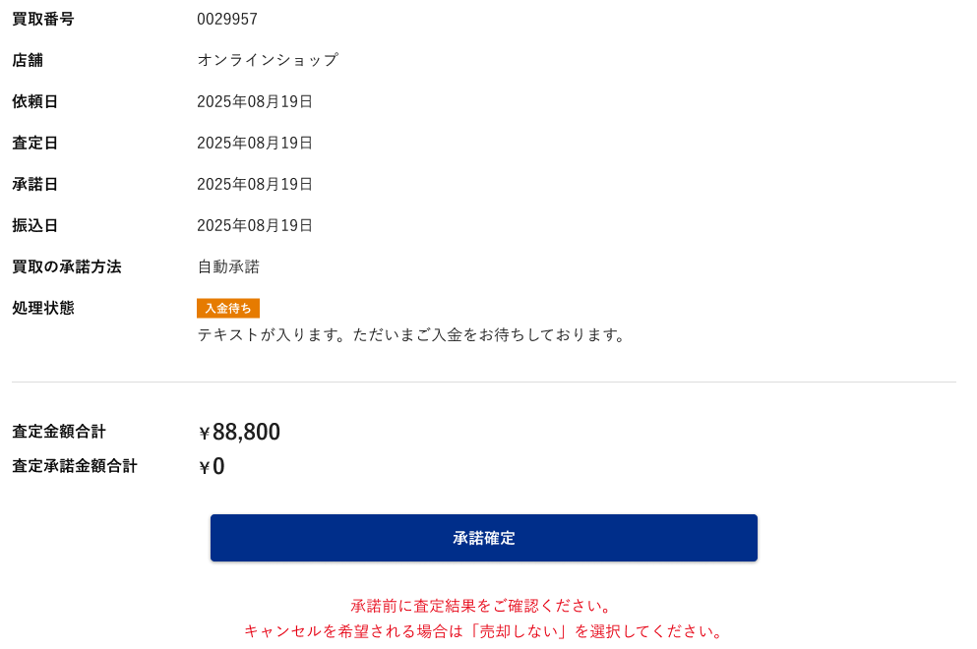
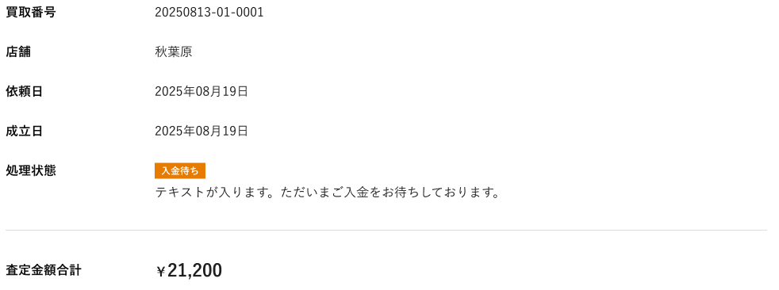

(2)
(3)
(4)
(8)
(5)
(6)
(7)

(9)

(10)
(11)

(12)

 | カスタマイズ説明
 | ・ | カスタマイズ要件
 |  |  | 現行機能をベースに下記カスタマイズを行う

 |  |  |  | 「オーダーID」は「買取番号」に文言を変更する

 |  |  |  | 処理状態の画像を変更する

 |  |  |  | 店頭買取の履歴詳細を表示する

 | ・カスタマイズ要件に記載の内容以外は現行踏襲とする。

 | 処理概要（★はカスタマイズ項目）
 | ★ | 表示について
 |  | ・ | 「オーダーID」は「買取番号」に文言を変更する

 |  | ・ | 処理状態の画像を変更する
 |  |  |  | 買取ステータスと処理状態の紐付けを参照

 |  | ・ | 店頭買取の履歴詳細を表示する

 |  |  |  |  |  |  |  |  |  |  |  |  |  |  |  |  |  |  |  |  |  |  | 買取の種類による項目表示有無

 | 識別ID |  |  | ラベル |  |  |  |  | 書式・制限 |  | 必須 |  | 最大文字数 または最大値 |  | 初期値 |  | 画面部品の説明 |  |  |  |  |  | ネット買取 | 店頭買取
 | 1 |  |  | 買取番号 |  |  |  |  | ラベル |  | - |  | - |  | - |  |  |  |  |  |  |  | ◯ | ◯
 | 2 |  |  | 買取店舗 |  |  |  |  | ラベル |  | - |  | - |  | - |  |  |  |  |  |  |  | ◯ | ◯
 | 3 |  |  | 買取依頼日 |  |  |  |  | ラベル |  | - |  | - |  | - |  |  |  |  |  |  |  | ◯ | ◯
 | 4 |  |  | 査定日 |  |  |  |  | ラベル |  | - |  | - |  | - |  |  |  |  |  |  |  | ◯ | ×
 | 5 |  |  | 承諾日 |  |  |  |  | ラベル |  | - |  | - |  | - |  |  |  |  |  |  |  | ◯ | ×
 | 6 |  |  | 振込日 |  |  |  |  | ラベル |  | - |  | - |  | - |  |  |  |  |  |  |  | ◯ | ×
 | 7 |  |  | 買取の承諾方法 |  |  |  |  | ラベル |  | - |  | - |  | - |  |  |  |  |  |  |  | ◯ | ×
 | 8 |  |  | 成立日 |  |  |  |  | ラベル |  | - |  | - |  | - |  | ・買取成立日を表示 |  |  |  |  |  | × | ◯
 | 9 |  |  | 処理状態 |  |  |  |  | 画像 |  | - |  | - |  | - |  |  |  |  |  |  |  | ◯ | ◯
 | 10 |  |  | 査定金額合計 |  |  |  |  | ラベル |  | - |  | - |  | - |  |  |  |  |  |  |  | ◯ | ◯
 | 11 |  |  | 査定承諾金額合計 |  |  |  |  | ラベル |  | - |  | - |  | - |  |  |  |  |  |  |  | ◯ | ×
 | 12 |  |  | 承諾確定ボタン |  |  |  |  | ボタン |  | - |  | - |  | - |  |  |  |  |  |  |  | ◯ | ×

 | 商品情報 レイアウト図

(1)
(2)
 |  | ネット買取 |  |  |  |  |  |  |  |  |  |  |  |  |  |  |  |  |  |  |  |  | 店頭買取
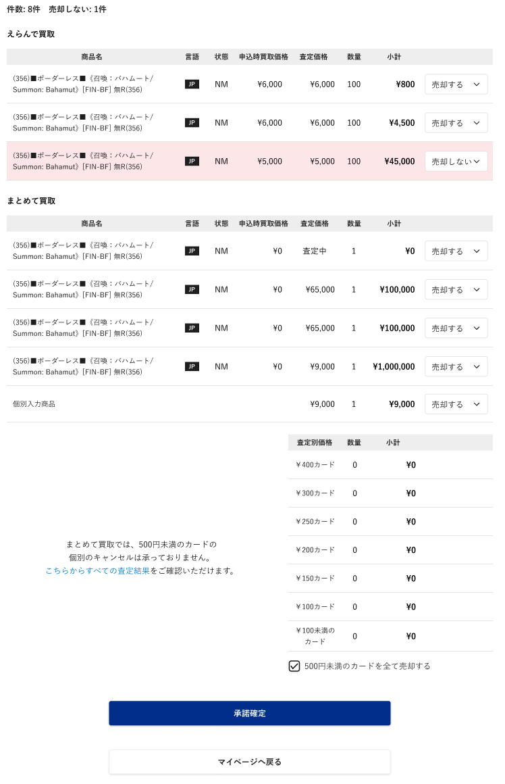
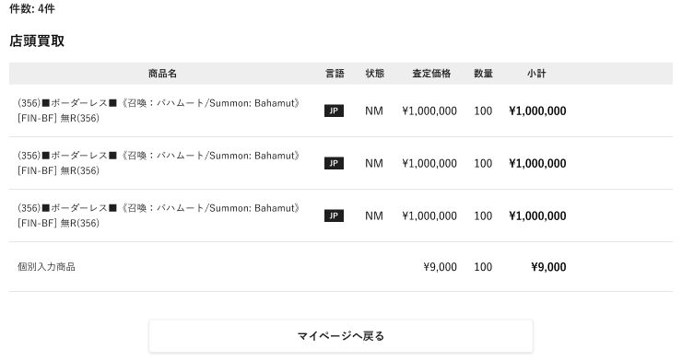

(3)
(4)
(5)
(6)
(7)
(8)
(9)
(10)

(11)
(15)
(18)
(12)
(13)
(14)
(16)
(17)

(20)
(21)
(22)

(19)

(23)

(24)

(25)

 | カスタマイズ説明
 | ・ | カスタマイズ要件
 |  |  | 現行機能をベースに下記カスタマイズを行う

 |  |  |  |  | 商品状態の表示
 |  |  |  |  |  | ・ | PLD表記を廃止し、SP、MPをそれぞれ状態表示する

 |  |  |  |  | 店頭買取の履歴詳細を表示する

 | ・カスタマイズ要件に記載の内容以外は現行踏襲とする。

 | 処理概要（★はカスタマイズ項目）
 | ・ | 表示について
 |  | ★ | 商品状態の表示を変更する
 |  |  | ・ | PLD表記を廃止し、SP、MPをそれぞれ状態表示する
 |  |  |  | NM |  | → |  | NM
 |  |  |  | PLD |  | → |  | SP
 |  |  |  | PLD |  | → |  | MP
 |  |  |  | HP |  | → |  | HP

 |  | ★ | 店頭買取の履歴詳細を表示する
 |  |  | ・ | 商品名、言語、状態、査定価格、数量、小計を表示する
 |  |  | ・ | 個別入力商品の場合は言語、状態を表示しない

 |  | ・ | 「売却する」プルダウンを切り替えた場合下記の項目を変更する
 |  |  | ・ | 表示件数
 |  |  | ・ | 売却しない件数
 |  |  | ・ | 変更した行の背景色

 | ・ | まとめて買取で個別表示する価格下限よりまとめて買取金額が低い場合は個別のキャンセルはできないようにする

 | ★ | ネット買取の承諾確定処理で「売却する」になっている商品について、実在庫・実在庫履歴を洗い替えで作成する。500円未満の売却についても同様。 |  |  |  |  |  |  |  |  |  |  |  |  |  |  |  |  |  |  |  | 2026/4/30木村：実在庫の作成処理を追加。
 |  | 個別入力商品については、実在庫・実在庫履歴の作成の対象外とする。（管理画面側の業務で行う）
 |  |  |  |  |  |  |  |  |  |  |  |  |  |  |  |  |  |  |  |  |  |  | 買取の種類による項目表示有無

 | 識別ID |  |  | ラベル |  |  |  |  | 書式・制限 |  | 必須 |  | 最大文字数 または最大値 |  | 初期値 |  | 画面部品の説明 |  |  |  |  |  | ネット買取 | 店頭買取
 | 1 |  |  | 表示件数 |  |  |  |  | ラベル |  | - |  | - |  | - |  |  |  |  |  |  |  | ◯ | ◯
 | 2 |  |  | 売却しない件数 |  |  |  |  | ラベル |  | - |  | - |  | - |  |  |  |  |  |  |  | ◯ | ×
 | 3 |  |  | えらんで買取-商品名 |  |  |  |  | ラベル |  | - |  | - |  | - |  |  |  |  |  |  |  | ◯ | ◯
 | 4 |  |  | えらんで買取-言語 |  |  |  |  | ラベル |  | - |  | - |  | - |  |  |  |  |  |  |  | ◯ | ◯
 | 5 |  |  | えらんで買取-状態 |  |  |  |  | ラベル |  | - |  | - |  | - |  | ・PLD表記を廃止し、SP、MPをそれぞれ状態表示する |  |  |  |  |  | ◯ | ◯
 | 6 |  |  | えらんで買取-申込時買取価格 |  |  |  |  | ラベル |  | - |  | - |  | - |  |  |  |  |  |  |  | ◯ | ×
 | 7 |  |  | えらんで買取-査定価格 |  |  |  |  | ラベル |  | - |  | - |  | - |  |  |  |  |  |  |  | ◯ | ◯
 | 8 |  |  | えらんで買取-数量 |  |  |  |  | ラベル |  | - |  | - |  | - |  |  |  |  |  |  |  | ◯ | ◯
 | 9 |  |  | えらんで買取-小計 |  |  |  |  | ラベル |  | - |  | - |  | - |  |  |  |  |  |  |  | ◯ | ◯
 | 10 |  |  | えらんで買取-売却する/しない |  |  |  |  | プルダウン |  | - |  | - |  | - |  |  |  |  |  |  |  | ◯ | ×
 | 11 |  |  | まとめて買取-商品名 |  |  |  |  | ラベル |  | - |  | - |  | - |  |  |  |  |  |  |  | ◯ | ×
 | 12 |  |  | まとめて買取-言語 |  |  |  |  | ラベル |  | - |  | - |  | - |  |  |  |  |  |  |  | ◯ | ×
 | 13 |  |  | まとめて買取-状態 |  |  |  |  | ラベル |  | - |  | - |  | - |  | ・PLD表記を廃止し、SP、MPをそれぞれ状態表示する |  |  |  |  |  | ◯ | ×
 | 14 |  |  | まとめて買取-申込時買取価格 |  |  |  |  | ラベル |  | - |  | - |  | - |  |  |  |  |  |  |  | ◯ | ×
 | 15 |  |  | まとめて買取-査定価格 |  |  |  |  | ラベル |  | - |  | - |  | - |  |  |  |  |  |  |  | ◯ | ×
 | 16 |  |  | まとめて買取-数量 |  |  |  |  | ラベル |  | - |  | - |  | - |  |  |  |  |  |  |  | ◯ | ×
 | 17 |  |  | まとめて買取-小計 |  |  |  |  | ラベル |  | - |  | - |  | - |  |  |  |  |  |  |  | ◯ | ×
 | 18 |  |  | まとめて買取-売却する/しない |  |  |  |  | プルダウン |  | - |  | - |  | - |  | ・選択肢：売却する、売却しない |  |  |  |  |  | ◯ | ×
 | 19 |  |  | こちらへボタン |  |  |  |  | リンク |  | - |  | - |  | - |  | ・別ウィンドウを開き、まとめて買取査定結果画面へ遷移する |  |  |  |  |  | ◯ | ×
 | 20 |  |  | 500円未満カード査定別価格 |  |  |  |  | ラベル |  | - |  | - |  | - |  |  |  |  |  |  |  | ◯ | ×
 | 21 |  |  | 500円未満カード数量 |  |  |  |  | ラベル |  | - |  | - |  | - |  |  |  |  |  |  |  | ◯ | ×
 | 22 |  |  | 500円未満カード小計 |  |  |  |  | ラベル |  | - |  | - |  | - |  |  |  |  |  |  |  | ◯ | ×
 | 23 |  |  | 500円未満のカードをすべて売却する |  |  |  |  | チェックボタン |  | - |  | - |  | - |  |  |  |  |  |  |  | ◯ | ×
 | 24 |  |  | 承諾確定ボタン |  |  |  |  | ボタン |  | - |  | - |  | - |  | ・査定内容連絡済みの場合のみ表示する ・押下時に売却確定をする |  |  |  |  |  | ◯ | ×
 | 25 |  |  | マイページボタン |  |  |  |  | ボタン |  | - |  | - |  | - |  | ・押下でマイページに遷移する |  |  |  |  |  | ◯ | ◯

まとめて買取査定結果
ドキュメント名 |  |  |  |  |  |  | フロント_ネット買取 基本設計書 |  |  |  | セクション
プロジェクト名 |  |  |  |  |  |  | フロント_ネット買取機能 |  |  |  | 作成者 |  | 緑川 |  | 作成日 | 2025-06-12 | 更新者 | 緑川 | 更新日 | 2025-09-22

機能No |  |  | F06-12 |  |  |  | 機能名 |  | まとめて買取査定結果 |  |  |  |  |  | 概要 | 買取依頼1件のまとめて買取査定結果情報を表示します。

 | レイアウト図

(1)
(2)
(3)
(4)
(5)
(6)

 | カスタマイズ説明

 | ・ | 商品状態の表示を変更する

 | 処理概要（★はカスタマイズ項目）
 | ・ | 表示について
 |  | ・ | まとめて買取全査定を取得する
 |  |  | ・ | 個別入力商品を含む

 |  | ★ | 商品状態の表示を変更する
 |  |  |  | ・ | PLD表記を廃止し、SP、MPをそれぞれ状態表示する
 |  |  |  | NM |  | → | NM
 |  |  |  | PLD |  | → | SP
 |  |  |  | PLD |  | → | MP
 |  |  |  | HP |  | → | HP

 |  | ・ | ネット買取の場合のみ「まとめて買取査定結果」画面を表示する

 | 識別ID |  |  | ラベル |  |  |  | 書式・制限 |  | 必須 |  | 最大文字数 または最大値 |  | 初期値 |  | 画面部品の説明
 | 1 |  |  | 商品名 |  |  |  | ラベル |  | - |  | - |  | -
 | 2 |  |  | 言語 |  |  |  | ラベル |  | - |  | - |  | -
 | 3 |  |  | 状態 |  |  |  | ラベル |  | - |  | - |  | - |  | ・PLD表記を廃止し、SP、MPをそれぞれ状態表示する
 | 4 |  |  | 査定価格 |  |  |  | ラベル |  | - |  | - |  | -
 | 5 |  |  | 数量 |  |  |  | ラベル |  | - |  | - |  | -
 | 6 |  |  | 小計 |  |  |  | ラベル |  | - |  | - |  | -

